BC
入力は種別ごとにカラーリングする
■ Variation
■ Vehicle Information
■ Power pass time
■ Other Domain
■ HardWire
■ CAN Rx Hook timeout
■ CAN Rx Hook Flag
■ CAN Rx Hook Signal
■ CAN Rx Message Status & Signal
■ （上記以外）
 |  |  |  |  |  |  |  |  |  |  |  |  |  |  |  |  |  |  |  |  |  |  |  |  |  |  |  |  |  |  |  |  | → | bit
 | Table Type | INDEX | 31 | 30 | 29 | 28 | 27 | 26 | 25 | 24 | 23 | 22 | 21 | 20 | 19 | 18 | 17 | 16 | 15 | 14 | 13 | 12 | 11 | 10 | 9 | 8 | 7 | 6 | 5 | 4 | 3 | 2 | 1 | 0 | REQ
 | Index Table |  | ALERT_VOM_RWT_EN | [reserved] | ALERT_VOM_VCS_ON | ALERT_VOM_IGN_ON | ALERT_VOM_IGN_OFF_WT | ALERT_VOM_IGN_OFF | ALERT_VOM_BAT_WT | ALERT_VOM_BAT_AO | [reserved] | [reserved] | [reserved] | [reserved] | [reserved] | [reserved] | [reserved] | [reserved] | [reserved] | [reserved] | [reserved] | [reserved] | [reserved] | [reserved] | [reserved] | [reserved] | [reserved] | [reserved] | [reserved] | [reserved] | FCM1S51_STS |  | IDABUZZ_SIG |  |  | シート名称は、CH Nameと同じにすること。 1CHしか存在しない場合、機能名と同じにすること。
Master Table |  |  |  |  |  |  |  |  |  |  |  |  |  |  |  |  |  |  |  |  |  |  |  |  |  |  |  |  |  |  |  |  |  |  |  | 貼り付けコード
 |  |  |  |  |  |  |  |  |  |  |  |  |  |  |  |  |  |  |  |  |  |  |  |  |  |  |  |  |  |  |  |  |  |  |  | static const U4 u4_sp_ALERT_S_PDA_BC_CRIT[ALERT_S_PDA_BC_NUM_DST] = { | static const U4 u4_sp_ALERT_S_PDA_BC_MASK[ALERT_S_PDA_BC_NUM_DST] = { | static const U1 u1_sp_ALERT_S_PDA_BC_DST[ALERT_S_PDA_BC_NUM_DST] = { | const ST_ALERT_MTRX st_gp_ALERT_S_PDA_MTRX[2] = { | #define ALERT_S_PDA_BC_NUM_DST (16U)
 | Table BC | 0 | × | × | × | × | × | × | × | × | × | × | × | × | × | × | × | × | × | × | × | × | × | × | × | × | × | × | × | × | 0 | 0 | 0 | 0 | UNKNOWN | (U4)0x00000000U, /* 00 UNKNOWN */ | (U4)0x0000000FU, /* 00 UNKNOWN */ | (U1)ALERT_REQ_UNKNOWN, /* 00 UNKNOWN */ | { | MtxSrch変数名 | BC
 |  | 1 | × | × | × | × | × | × | × | × | × | × | × | × | × | × | × | × | × | × | × | × | × | × | × | × | × | × | × | × | 0 | 0 | 0 | 1 | UNKNOWN | (U4)0x00000001U, /* 01 UNKNOWN */ | (U4)0x0000000FU, /* 01 UNKNOWN */ | (U1)ALERT_REQ_UNKNOWN, /* 01 UNKNOWN */ | &u4_s_AlertS_pdaBcSrcchk, /* fp_u4_SRC_CHK */ | Use MtxSrch | 0
 |  | 2 | × | × | × | × | × | × | × | × | × | × | × | × | × | × | × | × | × | × | × | × | × | × | × | × | × | × | × | × | 0 | 0 | 1 | 0 | UNKNOWN | (U4)0x00000002U, /* 02 UNKNOWN */ | (U4)0x0000000FU, /* 02 UNKNOWN */ | (U1)ALERT_REQ_UNKNOWN, /* 02 UNKNOWN */ | vdp_PTR_NA, /* fp_vd_XDST */ | CRIT_NAME | u4_sp_ALERT_S_PDA_BC_CRIT
 |  | 3 | × | × | × | × | × | × | × | × | × | × | × | × | × | × | × | × | × | × | × | × | × | × | × | × | × | × | × | × | 0 | 0 | 1 | 1 | HANDSFREE | (U4)0x00000003U, /* 03 HANDSFREE */ | (U4)0x0000000FU, /* 03 HANDSFREE */ | (U1)ALERT_REQ_S_PDA_BC_HANDSFREE, /* 03 HANDSFREE */ |  | MASK_NAME | u4_sp_ALERT_S_PDA_BC_MASK
 |  | 4 | × | × | × | × | × | × | × | × | × | × | × | × | × | × | × | × | × | × | × | × | × | × | × | × | × | × | × | × | 0 | 1 | 0 | 0 | UNKNOWN | (U4)0x00000004U, /* 04 UNKNOWN */ | (U4)0x0000000FU, /* 04 UNKNOWN */ | (U1)ALERT_REQ_UNKNOWN, /* 04 UNKNOWN */ | (const U4 *)vdp_PTR_NA, /* u4p_MASK */ | MTXSRCH_DEF | ALERT_S_PDA_BC_NUM_DST
 |  | 5 | × | × | × | × | × | × | × | × | × | × | × | × | × | × | × | × | × | × | × | × | × | × | × | × | × | × | × | × | 0 | 1 | 0 | 1 | UNKNOWN | (U4)0x00000005U, /* 05 UNKNOWN */ | (U4)0x0000000FU, /* 05 UNKNOWN */ | (U1)ALERT_REQ_UNKNOWN, /* 05 UNKNOWN */ | (const U4 *)vdp_PTR_NA, /* u4p_CRIT */ | MTXSRCH_OUT_DEF | u1_sp_ALERT_S_PDA_BC_DST
 |  | 6 | × | × | × | × | × | × | × | × | × | × | × | × | × | × | × | × | × | × | × | × | × | × | × | × | × | × | × | × | 0 | 1 | 1 | 0 | UNKNOWN | (U4)0x00000006U, /* 06 UNKNOWN */ | (U4)0x0000000FU, /* 06 UNKNOWN */ | (U1)ALERT_REQ_UNKNOWN, /* 06 UNKNOWN */ |  | ALERT_MTRX_NAME | st_gp_ALERT_S_PDA_MTRX[2]
 |  | 7 | × | × | × | × | × | × | × | × | × | × | × | × | × | × | × | × | × | × | × | × | × | × | × | × | × | × | × | × | 0 | 1 | 1 | 1 | UNKNOWN | (U4)0x00000007U, /* 07 UNKNOWN */ | (U4)0x0000000FU, /* 07 UNKNOWN */ | (U1)ALERT_REQ_UNKNOWN, /* 07 UNKNOWN */ | &u1_sp_ALERT_S_PDA_BC_DST[0], /* u1p_DST */ | SRCH_NUM | 16
 |  | 8 | × | × | × | × | × | × | × | × | × | × | × | × | × | × | × | × | × | × | × | × | × | × | × | × | × | × | × | × | 1 | 0 | 0 | 0 | UNKNOWN | (U4)0x00000008U, /* 08 UNKNOWN */ | (U4)0x0000000FU, /* 08 UNKNOWN */ | (U1)ALERT_REQ_UNKNOWN, /* 08 UNKNOWN */ | (U2)ALERT_S_PDA_BC_NUM_DST, /* u2_num_srch */ | SRC CHK | u4_s_AlertS_pdaBcSrcchk
 |  | 9 | × | × | × | × | × | × | × | × | × | × | × | × | × | × | × | × | × | × | × | × | × | × | × | × | × | × | × | × | 1 | 0 | 0 | 1 | UNKNOWN | (U4)0x00000009U, /* 09 UNKNOWN */ | (U4)0x0000000FU, /* 09 UNKNOWN */ | (U1)ALERT_REQ_UNKNOWN, /* 09 UNKNOWN */ | (U1)ALERT_VOM_IGN_ON /* u1_vom_act */ | RWTX | NULL
 |  | 10 | × | × | × | × | × | × | × | × | × | × | × | × | × | × | × | × | × | × | × | × | × | × | × | × | × | × | × | × | 1 | 0 | 1 | 0 | UNKNOWN | (U4)0x0000000AU, /* 10 UNKNOWN */ | (U4)0x0000000FU, /* 10 UNKNOWN */ | (U1)ALERT_REQ_UNKNOWN, /* 10 UNKNOWN */ | } | ACT | ALERT_VOM_IGN_ON
 |  | 11 | × | × | × | × | × | × | × | × | × | × | × | × | × | × | × | × | × | × | × | × | × | × | × | × | × | × | × | × | 1 | 0 | 1 | 1 | UNKNOWN | (U4)0x0000000BU, /* 11 UNKNOWN */ | (U4)0x0000000FU, /* 11 UNKNOWN */ | (U1)ALERT_REQ_UNKNOWN, /* 11 UNKNOWN */ | }; | ALERT_MTRX変数名 | S_PDA
 |  | 12 | × | × | × | × | × | × | × | × | × | × | × | × | × | × | × | × | × | × | × | × | × | × | × | × | × | × | × | × | 1 | 1 | 0 | 0 | UNKNOWN | (U4)0x0000000CU, /* 12 UNKNOWN */ | (U4)0x0000000FU, /* 12 UNKNOWN */ | (U1)ALERT_REQ_UNKNOWN, /* 12 UNKNOWN */
 |  | 13 | × | × | × | × | × | × | × | × | × | × | × | × | × | × | × | × | × | × | × | × | × | × | × | × | × | × | × | × | 1 | 1 | 0 | 1 | UNKNOWN | (U4)0x0000000DU, /* 13 UNKNOWN */ | (U4)0x0000000FU, /* 13 UNKNOWN */ | (U1)ALERT_REQ_UNKNOWN, /* 13 UNKNOWN */
 |  | 14 | × | × | × | × | × | × | × | × | × | × | × | × | × | × | × | × | × | × | × | × | × | × | × | × | × | × | × | × | 1 | 1 | 1 | 0 | UNKNOWN | (U4)0x0000000EU, /* 14 UNKNOWN */ | (U4)0x0000000FU, /* 14 UNKNOWN */ | (U1)ALERT_REQ_UNKNOWN, /* 14 UNKNOWN */
 |  | 15 | × | × | × | × | × | × | × | × | × | × | × | × | × | × | × | × | × | × | × | × | × | × | × | × | × | × | × | × | 1 | 1 | 1 | 1 | UNKNOWN | (U4)0x0000000FU /* 15 UNKNOWN */ | (U4)0x0000000FU /* 15 UNKNOWN */ | (U1)ALERT_REQ_UNKNOWN /* 15 UNKNOWN */
 |  | 16 | × | × | × | × | × | × | × | × | × | × | × | × | × | × | × | × | × | × | × | × | × | × | × | × | × | × | × | × | × | × | × | × |  | }; | }; | };
 |  | 17 | × | × | × | × | × | × | × | × | × | × | × | × | × | × | × | × | × | × | × | × | × | × | × | × | × | × | × | × | × | × | × | ×
 |  | 18 | × | × | × | × | × | × | × | × | × | × | × | × | × | × | × | × | × | × | × | × | × | × | × | × | × | × | × | × | × | × | × | ×
 |  | 19 | × | × | × | × | × | × | × | × | × | × | × | × | × | × | × | × | × | × | × | × | × | × | × | × | × | × | × | × | × | × | × | ×
 |  | 20 | × | × | × | × | × | × | × | × | × | × | × | × | × | × | × | × | × | × | × | × | × | × | × | × | × | × | × | × | × | × | × | ×
 |  | 21 | × | × | × | × | × | × | × | × | × | × | × | × | × | × | × | × | × | × | × | × | × | × | × | × | × | × | × | × | × | × | × | ×
 |  | 22 | × | × | × | × | × | × | × | × | × | × | × | × | × | × | × | × | × | × | × | × | × | × | × | × | × | × | × | × | × | × | × | ×
 |  | 23 | × | × | × | × | × | × | × | × | × | × | × | × | × | × | × | × | × | × | × | × | × | × | × | × | × | × | × | × | × | × | × | ×
 |  | 24 | × | × | × | × | × | × | × | × | × | × | × | × | × | × | × | × | × | × | × | × | × | × | × | × | × | × | × | × | × | × | × | ×
 |  | 25 | × | × | × | × | × | × | × | × | × | × | × | × | × | × | × | × | × | × | × | × | × | × | × | × | × | × | × | × | × | × | × | ×
 |  | 26 | × | × | × | × | × | × | × | × | × | × | × | × | × | × | × | × | × | × | × | × | × | × | × | × | × | × | × | × | × | × | × | ×
 |  | 27 | × | × | × | × | × | × | × | × | × | × | × | × | × | × | × | × | × | × | × | × | × | × | × | × | × | × | × | × | × | × | × | ×
 |  | 28 | × | × | × | × | × | × | × | × | × | × | × | × | × | × | × | × | × | × | × | × | × | × | × | × | × | × | × | × | × | × | × | ×
 |  | 29 | × | × | × | × | × | × | × | × | × | × | × | × | × | × | × | × | × | × | × | × | × | × | × | × | × | × | × | × | × | × | × | ×
 |  | 30 | × | × | × | × | × | × | × | × | × | × | × | × | × | × | × | × | × | × | × | × | × | × | × | × | × | × | × | × | × | × | × | ×
 |  | 31 | × | × | × | × | × | × | × | × | × | × | × | × | × | × | × | × | × | × | × | × | × | × | × | × | × | × | × | × | × | × | × | ×
 |  | 32 | × | × | × | × | × | × | × | × | × | × | × | × | × | × | × | × | × | × | × | × | × | × | × | × | × | × | × | × | × | × | × | ×
 |  | 33 | × | × | × | × | × | × | × | × | × | × | × | × | × | × | × | × | × | × | × | × | × | × | × | × | × | × | × | × | × | × | × | ×
 |  | 34 | × | × | × | × | × | × | × | × | × | × | × | × | × | × | × | × | × | × | × | × | × | × | × | × | × | × | × | × | × | × | × | ×
 |  | 35 | × | × | × | × | × | × | × | × | × | × | × | × | × | × | × | × | × | × | × | × | × | × | × | × | × | × | × | × | × | × | × | ×
 |  | 36 | × | × | × | × | × | × | × | × | × | × | × | × | × | × | × | × | × | × | × | × | × | × | × | × | × | × | × | × | × | × | × | ×
 |  | 37 | × | × | × | × | × | × | × | × | × | × | × | × | × | × | × | × | × | × | × | × | × | × | × | × | × | × | × | × | × | × | × | ×
 |  | 38 | × | × | × | × | × | × | × | × | × | × | × | × | × | × | × | × | × | × | × | × | × | × | × | × | × | × | × | × | × | × | × | ×
 |  | 39 | × | × | × | × | × | × | × | × | × | × | × | × | × | × | × | × | × | × | × | × | × | × | × | × | × | × | × | × | × | × | × | ×
 |  | 40 | × | × | × | × | × | × | × | × | × | × | × | × | × | × | × | × | × | × | × | × | × | × | × | × | × | × | × | × | × | × | × | ×
 |  | 41 | × | × | × | × | × | × | × | × | × | × | × | × | × | × | × | × | × | × | × | × | × | × | × | × | × | × | × | × | × | × | × | ×
 |  | 42 | × | × | × | × | × | × | × | × | × | × | × | × | × | × | × | × | × | × | × | × | × | × | × | × | × | × | × | × | × | × | × | ×
 |  | 43 | × | × | × | × | × | × | × | × | × | × | × | × | × | × | × | × | × | × | × | × | × | × | × | × | × | × | × | × | × | × | × | ×
 |  | 44 | × | × | × | × | × | × | × | × | × | × | × | × | × | × | × | × | × | × | × | × | × | × | × | × | × | × | × | × | × | × | × | ×
 |  | 45 | × | × | × | × | × | × | × | × | × | × | × | × | × | × | × | × | × | × | × | × | × | × | × | × | × | × | × | × | × | × | × | ×
 |  | 46 | × | × | × | × | × | × | × | × | × | × | × | × | × | × | × | × | × | × | × | × | × | × | × | × | × | × | × | × | × | × | × | ×
 |  | 47 | × | × | × | × | × | × | × | × | × | × | × | × | × | × | × | × | × | × | × | × | × | × | × | × | × | × | × | × | × | × | × | ×
 |  | 48 | × | × | × | × | × | × | × | × | × | × | × | × | × | × | × | × | × | × | × | × | × | × | × | × | × | × | × | × | × | × | × | ×
 |  | 49 | × | × | × | × | × | × | × | × | × | × | × | × | × | × | × | × | × | × | × | × | × | × | × | × | × | × | × | × | × | × | × | ×
 |  | 50 | × | × | × | × | × | × | × | × | × | × | × | × | × | × | × | × | × | × | × | × | × | × | × | × | × | × | × | × | × | × | × | ×
 |  | 51 | × | × | × | × | × | × | × | × | × | × | × | × | × | × | × | × | × | × | × | × | × | × | × | × | × | × | × | × | × | × | × | ×
 |  | 52 | × | × | × | × | × | × | × | × | × | × | × | × | × | × | × | × | × | × | × | × | × | × | × | × | × | × | × | × | × | × | × | ×
 |  | 53 | × | × | × | × | × | × | × | × | × | × | × | × | × | × | × | × | × | × | × | × | × | × | × | × | × | × | × | × | × | × | × | ×
 |  | 54 | × | × | × | × | × | × | × | × | × | × | × | × | × | × | × | × | × | × | × | × | × | × | × | × | × | × | × | × | × | × | × | ×
 |  | 55 | × | × | × | × | × | × | × | × | × | × | × | × | × | × | × | × | × | × | × | × | × | × | × | × | × | × | × | × | × | × | × | ×
 |  | 56 | × | × | × | × | × | × | × | × | × | × | × | × | × | × | × | × | × | × | × | × | × | × | × | × | × | × | × | × | × | × | × | ×
 |  | 57 | × | × | × | × | × | × | × | × | × | × | × | × | × | × | × | × | × | × | × | × | × | × | × | × | × | × | × | × | × | × | × | ×
 |  | 58 | × | × | × | × | × | × | × | × | × | × | × | × | × | × | × | × | × | × | × | × | × | × | × | × | × | × | × | × | × | × | × | ×
 |  | 59 | × | × | × | × | × | × | × | × | × | × | × | × | × | × | × | × | × | × | × | × | × | × | × | × | × | × | × | × | × | × | × | ×
 |  | 60 | × | × | × | × | × | × | × | × | × | × | × | × | × | × | × | × | × | × | × | × | × | × | × | × | × | × | × | × | × | × | × | ×
 |  | 61 | × | × | × | × | × | × | × | × | × | × | × | × | × | × | × | × | × | × | × | × | × | × | × | × | × | × | × | × | × | × | × | ×
 |  | 62 | × | × | × | × | × | × | × | × | × | × | × | × | × | × | × | × | × | × | × | × | × | × | × | × | × | × | × | × | × | × | × | ×
 |  | 63 | × | × | × | × | × | × | × | × | × | × | × | × | × | × | × | × | × | × | × | × | × | × | × | × | × | × | × | × | × | × | × | ×
Criteria
 | Table BC | 0 | 0 | 0 | 0 | 0 | 0 | 0 | 0 | 0 | 0 | 0 | 0 | 0 | 0 | 0 | 0 | 0 | 0 | 0 | 0 | 0 | 0 | 0 | 0 | 0 | 0 | 0 | 0 | 0 | 0 | 0 | 0 | 0 | UNKNOWN
 |  | 1 | 0 | 0 | 0 | 0 | 0 | 0 | 0 | 0 | 0 | 0 | 0 | 0 | 0 | 0 | 0 | 0 | 0 | 0 | 0 | 0 | 0 | 0 | 0 | 0 | 0 | 0 | 0 | 0 | 0 | 0 | 0 | 1 | UNKNOWN
 |  | 2 | 0 | 0 | 0 | 0 | 0 | 0 | 0 | 0 | 0 | 0 | 0 | 0 | 0 | 0 | 0 | 0 | 0 | 0 | 0 | 0 | 0 | 0 | 0 | 0 | 0 | 0 | 0 | 0 | 0 | 0 | 1 | 0 | UNKNOWN
 |  | 3 | 0 | 0 | 0 | 0 | 0 | 0 | 0 | 0 | 0 | 0 | 0 | 0 | 0 | 0 | 0 | 0 | 0 | 0 | 0 | 0 | 0 | 0 | 0 | 0 | 0 | 0 | 0 | 0 | 0 | 0 | 1 | 1 | HANDSFREE
 |  | 4 | 0 | 0 | 0 | 0 | 0 | 0 | 0 | 0 | 0 | 0 | 0 | 0 | 0 | 0 | 0 | 0 | 0 | 0 | 0 | 0 | 0 | 0 | 0 | 0 | 0 | 0 | 0 | 0 | 0 | 1 | 0 | 0 | UNKNOWN
 |  | 5 | 0 | 0 | 0 | 0 | 0 | 0 | 0 | 0 | 0 | 0 | 0 | 0 | 0 | 0 | 0 | 0 | 0 | 0 | 0 | 0 | 0 | 0 | 0 | 0 | 0 | 0 | 0 | 0 | 0 | 1 | 0 | 1 | UNKNOWN
 |  | 6 | 0 | 0 | 0 | 0 | 0 | 0 | 0 | 0 | 0 | 0 | 0 | 0 | 0 | 0 | 0 | 0 | 0 | 0 | 0 | 0 | 0 | 0 | 0 | 0 | 0 | 0 | 0 | 0 | 0 | 1 | 1 | 0 | UNKNOWN
 |  | 7 | 0 | 0 | 0 | 0 | 0 | 0 | 0 | 0 | 0 | 0 | 0 | 0 | 0 | 0 | 0 | 0 | 0 | 0 | 0 | 0 | 0 | 0 | 0 | 0 | 0 | 0 | 0 | 0 | 0 | 1 | 1 | 1 | UNKNOWN
 |  | 8 | 0 | 0 | 0 | 0 | 0 | 0 | 0 | 0 | 0 | 0 | 0 | 0 | 0 | 0 | 0 | 0 | 0 | 0 | 0 | 0 | 0 | 0 | 0 | 0 | 0 | 0 | 0 | 0 | 1 | 0 | 0 | 0 | UNKNOWN
 |  | 9 | 0 | 0 | 0 | 0 | 0 | 0 | 0 | 0 | 0 | 0 | 0 | 0 | 0 | 0 | 0 | 0 | 0 | 0 | 0 | 0 | 0 | 0 | 0 | 0 | 0 | 0 | 0 | 0 | 1 | 0 | 0 | 1 | UNKNOWN
 |  | 10 | 0 | 0 | 0 | 0 | 0 | 0 | 0 | 0 | 0 | 0 | 0 | 0 | 0 | 0 | 0 | 0 | 0 | 0 | 0 | 0 | 0 | 0 | 0 | 0 | 0 | 0 | 0 | 0 | 1 | 0 | 1 | 0 | UNKNOWN
 |  | 11 | 0 | 0 | 0 | 0 | 0 | 0 | 0 | 0 | 0 | 0 | 0 | 0 | 0 | 0 | 0 | 0 | 0 | 0 | 0 | 0 | 0 | 0 | 0 | 0 | 0 | 0 | 0 | 0 | 1 | 0 | 1 | 1 | UNKNOWN
 |  | 12 | 0 | 0 | 0 | 0 | 0 | 0 | 0 | 0 | 0 | 0 | 0 | 0 | 0 | 0 | 0 | 0 | 0 | 0 | 0 | 0 | 0 | 0 | 0 | 0 | 0 | 0 | 0 | 0 | 1 | 1 | 0 | 0 | UNKNOWN
 |  | 13 | 0 | 0 | 0 | 0 | 0 | 0 | 0 | 0 | 0 | 0 | 0 | 0 | 0 | 0 | 0 | 0 | 0 | 0 | 0 | 0 | 0 | 0 | 0 | 0 | 0 | 0 | 0 | 0 | 1 | 1 | 0 | 1 | UNKNOWN
 |  | 14 | 0 | 0 | 0 | 0 | 0 | 0 | 0 | 0 | 0 | 0 | 0 | 0 | 0 | 0 | 0 | 0 | 0 | 0 | 0 | 0 | 0 | 0 | 0 | 0 | 0 | 0 | 0 | 0 | 1 | 1 | 1 | 0 | UNKNOWN
 |  | 15 | 0 | 0 | 0 | 0 | 0 | 0 | 0 | 0 | 0 | 0 | 0 | 0 | 0 | 0 | 0 | 0 | 0 | 0 | 0 | 0 | 0 | 0 | 0 | 0 | 0 | 0 | 0 | 0 | 1 | 1 | 1 | 1 | UNKNOWN
 |  | 16 | 0 | 0 | 0 | 0 | 0 | 0 | 0 | 0 | 0 | 0 | 0 | 0 | 0 | 0 | 0 | 0 | 0 | 0 | 0 | 0 | 0 | 0 | 0 | 0 | 0 | 0 | 0 | 0 | 0 | 0 | 0 | 0
 |  | 17 | 0 | 0 | 0 | 0 | 0 | 0 | 0 | 0 | 0 | 0 | 0 | 0 | 0 | 0 | 0 | 0 | 0 | 0 | 0 | 0 | 0 | 0 | 0 | 0 | 0 | 0 | 0 | 0 | 0 | 0 | 0 | 0
 |  | 18 | 0 | 0 | 0 | 0 | 0 | 0 | 0 | 0 | 0 | 0 | 0 | 0 | 0 | 0 | 0 | 0 | 0 | 0 | 0 | 0 | 0 | 0 | 0 | 0 | 0 | 0 | 0 | 0 | 0 | 0 | 0 | 0
 |  | 19 | 0 | 0 | 0 | 0 | 0 | 0 | 0 | 0 | 0 | 0 | 0 | 0 | 0 | 0 | 0 | 0 | 0 | 0 | 0 | 0 | 0 | 0 | 0 | 0 | 0 | 0 | 0 | 0 | 0 | 0 | 0 | 0
 |  | 20 | 0 | 0 | 0 | 0 | 0 | 0 | 0 | 0 | 0 | 0 | 0 | 0 | 0 | 0 | 0 | 0 | 0 | 0 | 0 | 0 | 0 | 0 | 0 | 0 | 0 | 0 | 0 | 0 | 0 | 0 | 0 | 0
 |  | 21 | 0 | 0 | 0 | 0 | 0 | 0 | 0 | 0 | 0 | 0 | 0 | 0 | 0 | 0 | 0 | 0 | 0 | 0 | 0 | 0 | 0 | 0 | 0 | 0 | 0 | 0 | 0 | 0 | 0 | 0 | 0 | 0
 |  | 22 | 0 | 0 | 0 | 0 | 0 | 0 | 0 | 0 | 0 | 0 | 0 | 0 | 0 | 0 | 0 | 0 | 0 | 0 | 0 | 0 | 0 | 0 | 0 | 0 | 0 | 0 | 0 | 0 | 0 | 0 | 0 | 0
 |  | 23 | 0 | 0 | 0 | 0 | 0 | 0 | 0 | 0 | 0 | 0 | 0 | 0 | 0 | 0 | 0 | 0 | 0 | 0 | 0 | 0 | 0 | 0 | 0 | 0 | 0 | 0 | 0 | 0 | 0 | 0 | 0 | 0
 |  | 24 | 0 | 0 | 0 | 0 | 0 | 0 | 0 | 0 | 0 | 0 | 0 | 0 | 0 | 0 | 0 | 0 | 0 | 0 | 0 | 0 | 0 | 0 | 0 | 0 | 0 | 0 | 0 | 0 | 0 | 0 | 0 | 0
 |  | 25 | 0 | 0 | 0 | 0 | 0 | 0 | 0 | 0 | 0 | 0 | 0 | 0 | 0 | 0 | 0 | 0 | 0 | 0 | 0 | 0 | 0 | 0 | 0 | 0 | 0 | 0 | 0 | 0 | 0 | 0 | 0 | 0
 |  | 26 | 0 | 0 | 0 | 0 | 0 | 0 | 0 | 0 | 0 | 0 | 0 | 0 | 0 | 0 | 0 | 0 | 0 | 0 | 0 | 0 | 0 | 0 | 0 | 0 | 0 | 0 | 0 | 0 | 0 | 0 | 0 | 0
 |  | 27 | 0 | 0 | 0 | 0 | 0 | 0 | 0 | 0 | 0 | 0 | 0 | 0 | 0 | 0 | 0 | 0 | 0 | 0 | 0 | 0 | 0 | 0 | 0 | 0 | 0 | 0 | 0 | 0 | 0 | 0 | 0 | 0
 |  | 28 | 0 | 0 | 0 | 0 | 0 | 0 | 0 | 0 | 0 | 0 | 0 | 0 | 0 | 0 | 0 | 0 | 0 | 0 | 0 | 0 | 0 | 0 | 0 | 0 | 0 | 0 | 0 | 0 | 0 | 0 | 0 | 0
 |  | 29 | 0 | 0 | 0 | 0 | 0 | 0 | 0 | 0 | 0 | 0 | 0 | 0 | 0 | 0 | 0 | 0 | 0 | 0 | 0 | 0 | 0 | 0 | 0 | 0 | 0 | 0 | 0 | 0 | 0 | 0 | 0 | 0
 |  | 30 | 0 | 0 | 0 | 0 | 0 | 0 | 0 | 0 | 0 | 0 | 0 | 0 | 0 | 0 | 0 | 0 | 0 | 0 | 0 | 0 | 0 | 0 | 0 | 0 | 0 | 0 | 0 | 0 | 0 | 0 | 0 | 0
 |  | 31 | 0 | 0 | 0 | 0 | 0 | 0 | 0 | 0 | 0 | 0 | 0 | 0 | 0 | 0 | 0 | 0 | 0 | 0 | 0 | 0 | 0 | 0 | 0 | 0 | 0 | 0 | 0 | 0 | 0 | 0 | 0 | 0
 |  | 32 | 0 | 0 | 0 | 0 | 0 | 0 | 0 | 0 | 0 | 0 | 0 | 0 | 0 | 0 | 0 | 0 | 0 | 0 | 0 | 0 | 0 | 0 | 0 | 0 | 0 | 0 | 0 | 0 | 0 | 0 | 0 | 0
 |  | 33 | 0 | 0 | 0 | 0 | 0 | 0 | 0 | 0 | 0 | 0 | 0 | 0 | 0 | 0 | 0 | 0 | 0 | 0 | 0 | 0 | 0 | 0 | 0 | 0 | 0 | 0 | 0 | 0 | 0 | 0 | 0 | 0
 |  | 34 | 0 | 0 | 0 | 0 | 0 | 0 | 0 | 0 | 0 | 0 | 0 | 0 | 0 | 0 | 0 | 0 | 0 | 0 | 0 | 0 | 0 | 0 | 0 | 0 | 0 | 0 | 0 | 0 | 0 | 0 | 0 | 0
 |  | 35 | 0 | 0 | 0 | 0 | 0 | 0 | 0 | 0 | 0 | 0 | 0 | 0 | 0 | 0 | 0 | 0 | 0 | 0 | 0 | 0 | 0 | 0 | 0 | 0 | 0 | 0 | 0 | 0 | 0 | 0 | 0 | 0
 |  | 36 | 0 | 0 | 0 | 0 | 0 | 0 | 0 | 0 | 0 | 0 | 0 | 0 | 0 | 0 | 0 | 0 | 0 | 0 | 0 | 0 | 0 | 0 | 0 | 0 | 0 | 0 | 0 | 0 | 0 | 0 | 0 | 0
 |  | 37 | 0 | 0 | 0 | 0 | 0 | 0 | 0 | 0 | 0 | 0 | 0 | 0 | 0 | 0 | 0 | 0 | 0 | 0 | 0 | 0 | 0 | 0 | 0 | 0 | 0 | 0 | 0 | 0 | 0 | 0 | 0 | 0
 |  | 38 | 0 | 0 | 0 | 0 | 0 | 0 | 0 | 0 | 0 | 0 | 0 | 0 | 0 | 0 | 0 | 0 | 0 | 0 | 0 | 0 | 0 | 0 | 0 | 0 | 0 | 0 | 0 | 0 | 0 | 0 | 0 | 0
 |  | 39 | 0 | 0 | 0 | 0 | 0 | 0 | 0 | 0 | 0 | 0 | 0 | 0 | 0 | 0 | 0 | 0 | 0 | 0 | 0 | 0 | 0 | 0 | 0 | 0 | 0 | 0 | 0 | 0 | 0 | 0 | 0 | 0
 |  | 40 | 0 | 0 | 0 | 0 | 0 | 0 | 0 | 0 | 0 | 0 | 0 | 0 | 0 | 0 | 0 | 0 | 0 | 0 | 0 | 0 | 0 | 0 | 0 | 0 | 0 | 0 | 0 | 0 | 0 | 0 | 0 | 0
 |  | 41 | 0 | 0 | 0 | 0 | 0 | 0 | 0 | 0 | 0 | 0 | 0 | 0 | 0 | 0 | 0 | 0 | 0 | 0 | 0 | 0 | 0 | 0 | 0 | 0 | 0 | 0 | 0 | 0 | 0 | 0 | 0 | 0
 |  | 42 | 0 | 0 | 0 | 0 | 0 | 0 | 0 | 0 | 0 | 0 | 0 | 0 | 0 | 0 | 0 | 0 | 0 | 0 | 0 | 0 | 0 | 0 | 0 | 0 | 0 | 0 | 0 | 0 | 0 | 0 | 0 | 0
 |  | 43 | 0 | 0 | 0 | 0 | 0 | 0 | 0 | 0 | 0 | 0 | 0 | 0 | 0 | 0 | 0 | 0 | 0 | 0 | 0 | 0 | 0 | 0 | 0 | 0 | 0 | 0 | 0 | 0 | 0 | 0 | 0 | 0
 |  | 44 | 0 | 0 | 0 | 0 | 0 | 0 | 0 | 0 | 0 | 0 | 0 | 0 | 0 | 0 | 0 | 0 | 0 | 0 | 0 | 0 | 0 | 0 | 0 | 0 | 0 | 0 | 0 | 0 | 0 | 0 | 0 | 0
 |  | 45 | 0 | 0 | 0 | 0 | 0 | 0 | 0 | 0 | 0 | 0 | 0 | 0 | 0 | 0 | 0 | 0 | 0 | 0 | 0 | 0 | 0 | 0 | 0 | 0 | 0 | 0 | 0 | 0 | 0 | 0 | 0 | 0
 |  | 46 | 0 | 0 | 0 | 0 | 0 | 0 | 0 | 0 | 0 | 0 | 0 | 0 | 0 | 0 | 0 | 0 | 0 | 0 | 0 | 0 | 0 | 0 | 0 | 0 | 0 | 0 | 0 | 0 | 0 | 0 | 0 | 0
 |  | 47 | 0 | 0 | 0 | 0 | 0 | 0 | 0 | 0 | 0 | 0 | 0 | 0 | 0 | 0 | 0 | 0 | 0 | 0 | 0 | 0 | 0 | 0 | 0 | 0 | 0 | 0 | 0 | 0 | 0 | 0 | 0 | 0
 |  | 48 | 0 | 0 | 0 | 0 | 0 | 0 | 0 | 0 | 0 | 0 | 0 | 0 | 0 | 0 | 0 | 0 | 0 | 0 | 0 | 0 | 0 | 0 | 0 | 0 | 0 | 0 | 0 | 0 | 0 | 0 | 0 | 0
 |  | 49 | 0 | 0 | 0 | 0 | 0 | 0 | 0 | 0 | 0 | 0 | 0 | 0 | 0 | 0 | 0 | 0 | 0 | 0 | 0 | 0 | 0 | 0 | 0 | 0 | 0 | 0 | 0 | 0 | 0 | 0 | 0 | 0
 |  | 50 | 0 | 0 | 0 | 0 | 0 | 0 | 0 | 0 | 0 | 0 | 0 | 0 | 0 | 0 | 0 | 0 | 0 | 0 | 0 | 0 | 0 | 0 | 0 | 0 | 0 | 0 | 0 | 0 | 0 | 0 | 0 | 0
 |  | 51 | 0 | 0 | 0 | 0 | 0 | 0 | 0 | 0 | 0 | 0 | 0 | 0 | 0 | 0 | 0 | 0 | 0 | 0 | 0 | 0 | 0 | 0 | 0 | 0 | 0 | 0 | 0 | 0 | 0 | 0 | 0 | 0
 |  | 52 | 0 | 0 | 0 | 0 | 0 | 0 | 0 | 0 | 0 | 0 | 0 | 0 | 0 | 0 | 0 | 0 | 0 | 0 | 0 | 0 | 0 | 0 | 0 | 0 | 0 | 0 | 0 | 0 | 0 | 0 | 0 | 0
 |  | 53 | 0 | 0 | 0 | 0 | 0 | 0 | 0 | 0 | 0 | 0 | 0 | 0 | 0 | 0 | 0 | 0 | 0 | 0 | 0 | 0 | 0 | 0 | 0 | 0 | 0 | 0 | 0 | 0 | 0 | 0 | 0 | 0
 |  | 54 | 0 | 0 | 0 | 0 | 0 | 0 | 0 | 0 | 0 | 0 | 0 | 0 | 0 | 0 | 0 | 0 | 0 | 0 | 0 | 0 | 0 | 0 | 0 | 0 | 0 | 0 | 0 | 0 | 0 | 0 | 0 | 0
 |  | 55 | 0 | 0 | 0 | 0 | 0 | 0 | 0 | 0 | 0 | 0 | 0 | 0 | 0 | 0 | 0 | 0 | 0 | 0 | 0 | 0 | 0 | 0 | 0 | 0 | 0 | 0 | 0 | 0 | 0 | 0 | 0 | 0
 |  | 56 | 0 | 0 | 0 | 0 | 0 | 0 | 0 | 0 | 0 | 0 | 0 | 0 | 0 | 0 | 0 | 0 | 0 | 0 | 0 | 0 | 0 | 0 | 0 | 0 | 0 | 0 | 0 | 0 | 0 | 0 | 0 | 0
 |  | 57 | 0 | 0 | 0 | 0 | 0 | 0 | 0 | 0 | 0 | 0 | 0 | 0 | 0 | 0 | 0 | 0 | 0 | 0 | 0 | 0 | 0 | 0 | 0 | 0 | 0 | 0 | 0 | 0 | 0 | 0 | 0 | 0
 |  | 58 | 0 | 0 | 0 | 0 | 0 | 0 | 0 | 0 | 0 | 0 | 0 | 0 | 0 | 0 | 0 | 0 | 0 | 0 | 0 | 0 | 0 | 0 | 0 | 0 | 0 | 0 | 0 | 0 | 0 | 0 | 0 | 0
 |  | 59 | 0 | 0 | 0 | 0 | 0 | 0 | 0 | 0 | 0 | 0 | 0 | 0 | 0 | 0 | 0 | 0 | 0 | 0 | 0 | 0 | 0 | 0 | 0 | 0 | 0 | 0 | 0 | 0 | 0 | 0 | 0 | 0
 |  | 60 | 0 | 0 | 0 | 0 | 0 | 0 | 0 | 0 | 0 | 0 | 0 | 0 | 0 | 0 | 0 | 0 | 0 | 0 | 0 | 0 | 0 | 0 | 0 | 0 | 0 | 0 | 0 | 0 | 0 | 0 | 0 | 0
 |  | 61 | 0 | 0 | 0 | 0 | 0 | 0 | 0 | 0 | 0 | 0 | 0 | 0 | 0 | 0 | 0 | 0 | 0 | 0 | 0 | 0 | 0 | 0 | 0 | 0 | 0 | 0 | 0 | 0 | 0 | 0 | 0 | 0
 |  | 62 | 0 | 0 | 0 | 0 | 0 | 0 | 0 | 0 | 0 | 0 | 0 | 0 | 0 | 0 | 0 | 0 | 0 | 0 | 0 | 0 | 0 | 0 | 0 | 0 | 0 | 0 | 0 | 0 | 0 | 0 | 0 | 0
 |  | 63 | 0 | 0 | 0 | 0 | 0 | 0 | 0 | 0 | 0 | 0 | 0 | 0 | 0 | 0 | 0 | 0 | 0 | 0 | 0 | 0 | 0 | 0 | 0 | 0 | 0 | 0 | 0 | 0 | 0 | 0 | 0 | 0
Mask
 | Table BC | 0 | 0 | 0 | 0 | 0 | 0 | 0 | 0 | 0 | 0 | 0 | 0 | 0 | 0 | 0 | 0 | 0 | 0 | 0 | 0 | 0 | 0 | 0 | 0 | 0 | 0 | 0 | 0 | 0 | 1 | 1 | 1 | 1 | UNKNOWN
 |  | 1 | 0 | 0 | 0 | 0 | 0 | 0 | 0 | 0 | 0 | 0 | 0 | 0 | 0 | 0 | 0 | 0 | 0 | 0 | 0 | 0 | 0 | 0 | 0 | 0 | 0 | 0 | 0 | 0 | 1 | 1 | 1 | 1 | UNKNOWN
 |  | 2 | 0 | 0 | 0 | 0 | 0 | 0 | 0 | 0 | 0 | 0 | 0 | 0 | 0 | 0 | 0 | 0 | 0 | 0 | 0 | 0 | 0 | 0 | 0 | 0 | 0 | 0 | 0 | 0 | 1 | 1 | 1 | 1 | UNKNOWN
 |  | 3 | 0 | 0 | 0 | 0 | 0 | 0 | 0 | 0 | 0 | 0 | 0 | 0 | 0 | 0 | 0 | 0 | 0 | 0 | 0 | 0 | 0 | 0 | 0 | 0 | 0 | 0 | 0 | 0 | 1 | 1 | 1 | 1 | HANDSFREE
 |  | 4 | 0 | 0 | 0 | 0 | 0 | 0 | 0 | 0 | 0 | 0 | 0 | 0 | 0 | 0 | 0 | 0 | 0 | 0 | 0 | 0 | 0 | 0 | 0 | 0 | 0 | 0 | 0 | 0 | 1 | 1 | 1 | 1 | UNKNOWN
 |  | 5 | 0 | 0 | 0 | 0 | 0 | 0 | 0 | 0 | 0 | 0 | 0 | 0 | 0 | 0 | 0 | 0 | 0 | 0 | 0 | 0 | 0 | 0 | 0 | 0 | 0 | 0 | 0 | 0 | 1 | 1 | 1 | 1 | UNKNOWN
 |  | 6 | 0 | 0 | 0 | 0 | 0 | 0 | 0 | 0 | 0 | 0 | 0 | 0 | 0 | 0 | 0 | 0 | 0 | 0 | 0 | 0 | 0 | 0 | 0 | 0 | 0 | 0 | 0 | 0 | 1 | 1 | 1 | 1 | UNKNOWN
 |  | 7 | 0 | 0 | 0 | 0 | 0 | 0 | 0 | 0 | 0 | 0 | 0 | 0 | 0 | 0 | 0 | 0 | 0 | 0 | 0 | 0 | 0 | 0 | 0 | 0 | 0 | 0 | 0 | 0 | 1 | 1 | 1 | 1 | UNKNOWN
 |  | 8 | 0 | 0 | 0 | 0 | 0 | 0 | 0 | 0 | 0 | 0 | 0 | 0 | 0 | 0 | 0 | 0 | 0 | 0 | 0 | 0 | 0 | 0 | 0 | 0 | 0 | 0 | 0 | 0 | 1 | 1 | 1 | 1 | UNKNOWN
 |  | 9 | 0 | 0 | 0 | 0 | 0 | 0 | 0 | 0 | 0 | 0 | 0 | 0 | 0 | 0 | 0 | 0 | 0 | 0 | 0 | 0 | 0 | 0 | 0 | 0 | 0 | 0 | 0 | 0 | 1 | 1 | 1 | 1 | UNKNOWN
 |  | 10 | 0 | 0 | 0 | 0 | 0 | 0 | 0 | 0 | 0 | 0 | 0 | 0 | 0 | 0 | 0 | 0 | 0 | 0 | 0 | 0 | 0 | 0 | 0 | 0 | 0 | 0 | 0 | 0 | 1 | 1 | 1 | 1 | UNKNOWN
 |  | 11 | 0 | 0 | 0 | 0 | 0 | 0 | 0 | 0 | 0 | 0 | 0 | 0 | 0 | 0 | 0 | 0 | 0 | 0 | 0 | 0 | 0 | 0 | 0 | 0 | 0 | 0 | 0 | 0 | 1 | 1 | 1 | 1 | UNKNOWN
 |  | 12 | 0 | 0 | 0 | 0 | 0 | 0 | 0 | 0 | 0 | 0 | 0 | 0 | 0 | 0 | 0 | 0 | 0 | 0 | 0 | 0 | 0 | 0 | 0 | 0 | 0 | 0 | 0 | 0 | 1 | 1 | 1 | 1 | UNKNOWN
 |  | 13 | 0 | 0 | 0 | 0 | 0 | 0 | 0 | 0 | 0 | 0 | 0 | 0 | 0 | 0 | 0 | 0 | 0 | 0 | 0 | 0 | 0 | 0 | 0 | 0 | 0 | 0 | 0 | 0 | 1 | 1 | 1 | 1 | UNKNOWN
 |  | 14 | 0 | 0 | 0 | 0 | 0 | 0 | 0 | 0 | 0 | 0 | 0 | 0 | 0 | 0 | 0 | 0 | 0 | 0 | 0 | 0 | 0 | 0 | 0 | 0 | 0 | 0 | 0 | 0 | 1 | 1 | 1 | 1 | UNKNOWN
 |  | 15 | 0 | 0 | 0 | 0 | 0 | 0 | 0 | 0 | 0 | 0 | 0 | 0 | 0 | 0 | 0 | 0 | 0 | 0 | 0 | 0 | 0 | 0 | 0 | 0 | 0 | 0 | 0 | 0 | 1 | 1 | 1 | 1 | UNKNOWN
 |  | 16 | 0 | 0 | 0 | 0 | 0 | 0 | 0 | 0 | 0 | 0 | 0 | 0 | 0 | 0 | 0 | 0 | 0 | 0 | 0 | 0 | 0 | 0 | 0 | 0 | 0 | 0 | 0 | 0 | 0 | 0 | 0 | 0
 |  | 17 | 0 | 0 | 0 | 0 | 0 | 0 | 0 | 0 | 0 | 0 | 0 | 0 | 0 | 0 | 0 | 0 | 0 | 0 | 0 | 0 | 0 | 0 | 0 | 0 | 0 | 0 | 0 | 0 | 0 | 0 | 0 | 0
 |  | 18 | 0 | 0 | 0 | 0 | 0 | 0 | 0 | 0 | 0 | 0 | 0 | 0 | 0 | 0 | 0 | 0 | 0 | 0 | 0 | 0 | 0 | 0 | 0 | 0 | 0 | 0 | 0 | 0 | 0 | 0 | 0 | 0
 |  | 19 | 0 | 0 | 0 | 0 | 0 | 0 | 0 | 0 | 0 | 0 | 0 | 0 | 0 | 0 | 0 | 0 | 0 | 0 | 0 | 0 | 0 | 0 | 0 | 0 | 0 | 0 | 0 | 0 | 0 | 0 | 0 | 0
 |  | 20 | 0 | 0 | 0 | 0 | 0 | 0 | 0 | 0 | 0 | 0 | 0 | 0 | 0 | 0 | 0 | 0 | 0 | 0 | 0 | 0 | 0 | 0 | 0 | 0 | 0 | 0 | 0 | 0 | 0 | 0 | 0 | 0
 |  | 21 | 0 | 0 | 0 | 0 | 0 | 0 | 0 | 0 | 0 | 0 | 0 | 0 | 0 | 0 | 0 | 0 | 0 | 0 | 0 | 0 | 0 | 0 | 0 | 0 | 0 | 0 | 0 | 0 | 0 | 0 | 0 | 0
 |  | 22 | 0 | 0 | 0 | 0 | 0 | 0 | 0 | 0 | 0 | 0 | 0 | 0 | 0 | 0 | 0 | 0 | 0 | 0 | 0 | 0 | 0 | 0 | 0 | 0 | 0 | 0 | 0 | 0 | 0 | 0 | 0 | 0
 |  | 23 | 0 | 0 | 0 | 0 | 0 | 0 | 0 | 0 | 0 | 0 | 0 | 0 | 0 | 0 | 0 | 0 | 0 | 0 | 0 | 0 | 0 | 0 | 0 | 0 | 0 | 0 | 0 | 0 | 0 | 0 | 0 | 0
 |  | 24 | 0 | 0 | 0 | 0 | 0 | 0 | 0 | 0 | 0 | 0 | 0 | 0 | 0 | 0 | 0 | 0 | 0 | 0 | 0 | 0 | 0 | 0 | 0 | 0 | 0 | 0 | 0 | 0 | 0 | 0 | 0 | 0
 |  | 25 | 0 | 0 | 0 | 0 | 0 | 0 | 0 | 0 | 0 | 0 | 0 | 0 | 0 | 0 | 0 | 0 | 0 | 0 | 0 | 0 | 0 | 0 | 0 | 0 | 0 | 0 | 0 | 0 | 0 | 0 | 0 | 0
 |  | 26 | 0 | 0 | 0 | 0 | 0 | 0 | 0 | 0 | 0 | 0 | 0 | 0 | 0 | 0 | 0 | 0 | 0 | 0 | 0 | 0 | 0 | 0 | 0 | 0 | 0 | 0 | 0 | 0 | 0 | 0 | 0 | 0
 |  | 27 | 0 | 0 | 0 | 0 | 0 | 0 | 0 | 0 | 0 | 0 | 0 | 0 | 0 | 0 | 0 | 0 | 0 | 0 | 0 | 0 | 0 | 0 | 0 | 0 | 0 | 0 | 0 | 0 | 0 | 0 | 0 | 0
 |  | 28 | 0 | 0 | 0 | 0 | 0 | 0 | 0 | 0 | 0 | 0 | 0 | 0 | 0 | 0 | 0 | 0 | 0 | 0 | 0 | 0 | 0 | 0 | 0 | 0 | 0 | 0 | 0 | 0 | 0 | 0 | 0 | 0
 |  | 29 | 0 | 0 | 0 | 0 | 0 | 0 | 0 | 0 | 0 | 0 | 0 | 0 | 0 | 0 | 0 | 0 | 0 | 0 | 0 | 0 | 0 | 0 | 0 | 0 | 0 | 0 | 0 | 0 | 0 | 0 | 0 | 0
 |  | 30 | 0 | 0 | 0 | 0 | 0 | 0 | 0 | 0 | 0 | 0 | 0 | 0 | 0 | 0 | 0 | 0 | 0 | 0 | 0 | 0 | 0 | 0 | 0 | 0 | 0 | 0 | 0 | 0 | 0 | 0 | 0 | 0
 |  | 31 | 0 | 0 | 0 | 0 | 0 | 0 | 0 | 0 | 0 | 0 | 0 | 0 | 0 | 0 | 0 | 0 | 0 | 0 | 0 | 0 | 0 | 0 | 0 | 0 | 0 | 0 | 0 | 0 | 0 | 0 | 0 | 0
 |  | 32 | 0 | 0 | 0 | 0 | 0 | 0 | 0 | 0 | 0 | 0 | 0 | 0 | 0 | 0 | 0 | 0 | 0 | 0 | 0 | 0 | 0 | 0 | 0 | 0 | 0 | 0 | 0 | 0 | 0 | 0 | 0 | 0
 |  | 33 | 0 | 0 | 0 | 0 | 0 | 0 | 0 | 0 | 0 | 0 | 0 | 0 | 0 | 0 | 0 | 0 | 0 | 0 | 0 | 0 | 0 | 0 | 0 | 0 | 0 | 0 | 0 | 0 | 0 | 0 | 0 | 0
 |  | 34 | 0 | 0 | 0 | 0 | 0 | 0 | 0 | 0 | 0 | 0 | 0 | 0 | 0 | 0 | 0 | 0 | 0 | 0 | 0 | 0 | 0 | 0 | 0 | 0 | 0 | 0 | 0 | 0 | 0 | 0 | 0 | 0
 |  | 35 | 0 | 0 | 0 | 0 | 0 | 0 | 0 | 0 | 0 | 0 | 0 | 0 | 0 | 0 | 0 | 0 | 0 | 0 | 0 | 0 | 0 | 0 | 0 | 0 | 0 | 0 | 0 | 0 | 0 | 0 | 0 | 0
 |  | 36 | 0 | 0 | 0 | 0 | 0 | 0 | 0 | 0 | 0 | 0 | 0 | 0 | 0 | 0 | 0 | 0 | 0 | 0 | 0 | 0 | 0 | 0 | 0 | 0 | 0 | 0 | 0 | 0 | 0 | 0 | 0 | 0
 |  | 37 | 0 | 0 | 0 | 0 | 0 | 0 | 0 | 0 | 0 | 0 | 0 | 0 | 0 | 0 | 0 | 0 | 0 | 0 | 0 | 0 | 0 | 0 | 0 | 0 | 0 | 0 | 0 | 0 | 0 | 0 | 0 | 0
 |  | 38 | 0 | 0 | 0 | 0 | 0 | 0 | 0 | 0 | 0 | 0 | 0 | 0 | 0 | 0 | 0 | 0 | 0 | 0 | 0 | 0 | 0 | 0 | 0 | 0 | 0 | 0 | 0 | 0 | 0 | 0 | 0 | 0
 |  | 39 | 0 | 0 | 0 | 0 | 0 | 0 | 0 | 0 | 0 | 0 | 0 | 0 | 0 | 0 | 0 | 0 | 0 | 0 | 0 | 0 | 0 | 0 | 0 | 0 | 0 | 0 | 0 | 0 | 0 | 0 | 0 | 0
 |  | 40 | 0 | 0 | 0 | 0 | 0 | 0 | 0 | 0 | 0 | 0 | 0 | 0 | 0 | 0 | 0 | 0 | 0 | 0 | 0 | 0 | 0 | 0 | 0 | 0 | 0 | 0 | 0 | 0 | 0 | 0 | 0 | 0
 |  | 41 | 0 | 0 | 0 | 0 | 0 | 0 | 0 | 0 | 0 | 0 | 0 | 0 | 0 | 0 | 0 | 0 | 0 | 0 | 0 | 0 | 0 | 0 | 0 | 0 | 0 | 0 | 0 | 0 | 0 | 0 | 0 | 0
 |  | 42 | 0 | 0 | 0 | 0 | 0 | 0 | 0 | 0 | 0 | 0 | 0 | 0 | 0 | 0 | 0 | 0 | 0 | 0 | 0 | 0 | 0 | 0 | 0 | 0 | 0 | 0 | 0 | 0 | 0 | 0 | 0 | 0
 |  | 43 | 0 | 0 | 0 | 0 | 0 | 0 | 0 | 0 | 0 | 0 | 0 | 0 | 0 | 0 | 0 | 0 | 0 | 0 | 0 | 0 | 0 | 0 | 0 | 0 | 0 | 0 | 0 | 0 | 0 | 0 | 0 | 0
 |  | 44 | 0 | 0 | 0 | 0 | 0 | 0 | 0 | 0 | 0 | 0 | 0 | 0 | 0 | 0 | 0 | 0 | 0 | 0 | 0 | 0 | 0 | 0 | 0 | 0 | 0 | 0 | 0 | 0 | 0 | 0 | 0 | 0
 |  | 45 | 0 | 0 | 0 | 0 | 0 | 0 | 0 | 0 | 0 | 0 | 0 | 0 | 0 | 0 | 0 | 0 | 0 | 0 | 0 | 0 | 0 | 0 | 0 | 0 | 0 | 0 | 0 | 0 | 0 | 0 | 0 | 0
 |  | 46 | 0 | 0 | 0 | 0 | 0 | 0 | 0 | 0 | 0 | 0 | 0 | 0 | 0 | 0 | 0 | 0 | 0 | 0 | 0 | 0 | 0 | 0 | 0 | 0 | 0 | 0 | 0 | 0 | 0 | 0 | 0 | 0
 |  | 47 | 0 | 0 | 0 | 0 | 0 | 0 | 0 | 0 | 0 | 0 | 0 | 0 | 0 | 0 | 0 | 0 | 0 | 0 | 0 | 0 | 0 | 0 | 0 | 0 | 0 | 0 | 0 | 0 | 0 | 0 | 0 | 0
 |  | 48 | 0 | 0 | 0 | 0 | 0 | 0 | 0 | 0 | 0 | 0 | 0 | 0 | 0 | 0 | 0 | 0 | 0 | 0 | 0 | 0 | 0 | 0 | 0 | 0 | 0 | 0 | 0 | 0 | 0 | 0 | 0 | 0
...

PD
入力は種別ごとにカラーリングする
■ Variation
■ Vehicle Information
■ Power pass time
■ Other Domain
■ HardWire
■ CAN Rx Hook timeout
■ CAN Rx Hook Flag
■ CAN Rx Hook Signal
■ CAN Rx Message Status & Signal
■ （上記以外）
 |  |  |  |  |  |  |  |  |  |  |  |  |  |  |  |  |  |  |  |  |  |  |  |  |  |  |  |  |  |  |  |  | → | bit
 | Table Type | INDEX | 31 | 30 | 29 | 28 | 27 | 26 | 25 | 24 | 23 | 22 | 21 | 20 | 19 | 18 | 17 | 16 | 15 | 14 | 13 | 12 | 11 | 10 | 9 | 8 | 7 | 6 | 5 | 4 | 3 | 2 | 1 | 0 | REQ
 | Index Table |  | ALERT_VOM_RWT_EN | [reserved] | ALERT_VOM_VCS_ON | ALERT_VOM_IGN_ON | ALERT_VOM_IGN_OFF_WT | ALERT_VOM_IGN_OFF | ALERT_VOM_BAT_WT | ALERT_VOM_BAT_AO | [reserved] | [reserved] | [reserved] | [reserved] | [reserved] | [reserved] | [reserved] | [reserved] | [reserved] | [reserved] | [reserved] | [reserved] | [reserved] | [reserved] | [reserved] | [reserved] | [reserved] | [reserved] | [reserved] | [reserved] | FCM1S51_STS |  | IDACAN_SIG |  |  | シート名称は、CH Nameと同じにすること。 1CHしか存在しない場合、機能名と同じにすること。
Master Table |  |  |  |  |  |  |  |  |  |  |  |  |  |  |  |  |  |  |  |  |  |  |  |  |  |  |  |  |  |  |  |  |  |  |  | 貼り付けコード
 |  |  |  |  |  |  |  |  |  |  |  |  |  |  |  |  |  |  |  |  |  |  |  |  |  |  |  |  |  |  |  |  |  |  |  | static const U4 u4_sp_ALERT_S_PDA_PD_CRIT[ALERT_S_PDA_PD_NUM_DST] = { | static const U4 u4_sp_ALERT_S_PDA_PD_MASK[ALERT_S_PDA_PD_NUM_DST] = { | static const U1 u1_sp_ALERT_S_PDA_PD_DST[ALERT_S_PDA_PD_NUM_DST] = { | const ST_ALERT_MTRX st_gp_ALERT_S_PDA_MTRX[2] = { | #define ALERT_S_PDA_PD_NUM_DST (16U)
 | Table PD | 0 | × | × | × | × | × | × | × | × | × | × | × | × | × | × | × | × | × | × | × | × | × | × | × | × | × | × | × | × | 0 | 0 | 0 | 0 | UNKNOWN | (U4)0x00000000U, /* 00 UNKNOWN */ | (U4)0x0000000FU, /* 00 UNKNOWN */ | (U1)ALERT_REQ_UNKNOWN, /* 00 UNKNOWN */ | { | MtxSrch変数名 | PD
 |  | 1 | × | × | × | × | × | × | × | × | × | × | × | × | × | × | × | × | × | × | × | × | × | × | × | × | × | × | × | × | 0 | 0 | 0 | 1 | UNKNOWN | (U4)0x00000001U, /* 01 UNKNOWN */ | (U4)0x0000000FU, /* 01 UNKNOWN */ | (U1)ALERT_REQ_UNKNOWN, /* 01 UNKNOWN */ | &u4_s_AlertS_pdaPdSrcchk, /* fp_u4_SRC_CHK */ | Use MtxSrch | 0
 |  | 2 | × | × | × | × | × | × | × | × | × | × | × | × | × | × | × | × | × | × | × | × | × | × | × | × | × | × | × | × | 0 | 0 | 1 | 0 | CTRLSTERING | (U4)0x00000002U, /* 02 CTRLSTERING */ | (U4)0x0000000FU, /* 02 CTRLSTERING */ | (U1)ALERT_REQ_S_PDA_PD_CTRLSTERING, /* 02 CTRLSTERING */ | vdp_PTR_NA, /* fp_vd_XDST */ | CRIT_NAME | u4_sp_ALERT_S_PDA_PD_CRIT
 |  | 3 | × | × | × | × | × | × | × | × | × | × | × | × | × | × | × | × | × | × | × | × | × | × | × | × | × | × | × | × | 0 | 0 | 1 | 1 | UNKNOWN | (U4)0x00000003U, /* 03 UNKNOWN */ | (U4)0x0000000FU, /* 03 UNKNOWN */ | (U1)ALERT_REQ_UNKNOWN, /* 03 UNKNOWN */ |  | MASK_NAME | u4_sp_ALERT_S_PDA_PD_MASK
 |  | 4 | × | × | × | × | × | × | × | × | × | × | × | × | × | × | × | × | × | × | × | × | × | × | × | × | × | × | × | × | 0 | 1 | 0 | 0 | UNKNOWN | (U4)0x00000004U, /* 04 UNKNOWN */ | (U4)0x0000000FU, /* 04 UNKNOWN */ | (U1)ALERT_REQ_UNKNOWN, /* 04 UNKNOWN */ | (const U4 *)vdp_PTR_NA, /* u4p_MASK */ | MTXSRCH_DEF | ALERT_S_PDA_PD_NUM_DST
 |  | 5 | × | × | × | × | × | × | × | × | × | × | × | × | × | × | × | × | × | × | × | × | × | × | × | × | × | × | × | × | 0 | 1 | 0 | 1 | UNKNOWN | (U4)0x00000005U, /* 05 UNKNOWN */ | (U4)0x0000000FU, /* 05 UNKNOWN */ | (U1)ALERT_REQ_UNKNOWN, /* 05 UNKNOWN */ | (const U4 *)vdp_PTR_NA, /* u4p_CRIT */ | MTXSRCH_OUT_DEF | u1_sp_ALERT_S_PDA_PD_DST
 |  | 6 | × | × | × | × | × | × | × | × | × | × | × | × | × | × | × | × | × | × | × | × | × | × | × | × | × | × | × | × | 0 | 1 | 1 | 0 | UNKNOWN | (U4)0x00000006U, /* 06 UNKNOWN */ | (U4)0x0000000FU, /* 06 UNKNOWN */ | (U1)ALERT_REQ_UNKNOWN, /* 06 UNKNOWN */ |  | ALERT_MTRX_NAME | st_gp_ALERT_S_PDA_MTRX[2]
 |  | 7 | × | × | × | × | × | × | × | × | × | × | × | × | × | × | × | × | × | × | × | × | × | × | × | × | × | × | × | × | 0 | 1 | 1 | 1 | UNKNOWN | (U4)0x00000007U, /* 07 UNKNOWN */ | (U4)0x0000000FU, /* 07 UNKNOWN */ | (U1)ALERT_REQ_UNKNOWN, /* 07 UNKNOWN */ | &u1_sp_ALERT_S_PDA_PD_DST[0], /* u1p_DST */ | SRCH_NUM | 16
 |  | 8 | × | × | × | × | × | × | × | × | × | × | × | × | × | × | × | × | × | × | × | × | × | × | × | × | × | × | × | × | 1 | 0 | 0 | 0 | UNKNOWN | (U4)0x00000008U, /* 08 UNKNOWN */ | (U4)0x0000000FU, /* 08 UNKNOWN */ | (U1)ALERT_REQ_UNKNOWN, /* 08 UNKNOWN */ | (U2)ALERT_S_PDA_PD_NUM_DST, /* u2_num_srch */ | SRC CHK | u4_s_AlertS_pdaPdSrcchk
 |  | 9 | × | × | × | × | × | × | × | × | × | × | × | × | × | × | × | × | × | × | × | × | × | × | × | × | × | × | × | × | 1 | 0 | 0 | 1 | UNKNOWN | (U4)0x00000009U, /* 09 UNKNOWN */ | (U4)0x0000000FU, /* 09 UNKNOWN */ | (U1)ALERT_REQ_UNKNOWN, /* 09 UNKNOWN */ | (U1)ALERT_VOM_IGN_ON /* u1_vom_act */ | RWTX | NULL
 |  | 10 | × | × | × | × | × | × | × | × | × | × | × | × | × | × | × | × | × | × | × | × | × | × | × | × | × | × | × | × | 1 | 0 | 1 | 0 | UNKNOWN | (U4)0x0000000AU, /* 10 UNKNOWN */ | (U4)0x0000000FU, /* 10 UNKNOWN */ | (U1)ALERT_REQ_UNKNOWN, /* 10 UNKNOWN */ | } | ACT | ALERT_VOM_IGN_ON
 |  | 11 | × | × | × | × | × | × | × | × | × | × | × | × | × | × | × | × | × | × | × | × | × | × | × | × | × | × | × | × | 1 | 0 | 1 | 1 | UNKNOWN | (U4)0x0000000BU, /* 11 UNKNOWN */ | (U4)0x0000000FU, /* 11 UNKNOWN */ | (U1)ALERT_REQ_UNKNOWN, /* 11 UNKNOWN */ | }; | ALERT_MTRX変数名 | S_PDA
 |  | 12 | × | × | × | × | × | × | × | × | × | × | × | × | × | × | × | × | × | × | × | × | × | × | × | × | × | × | × | × | 1 | 1 | 0 | 0 | UNKNOWN | (U4)0x0000000CU, /* 12 UNKNOWN */ | (U4)0x0000000FU, /* 12 UNKNOWN */ | (U1)ALERT_REQ_UNKNOWN, /* 12 UNKNOWN */
 |  | 13 | × | × | × | × | × | × | × | × | × | × | × | × | × | × | × | × | × | × | × | × | × | × | × | × | × | × | × | × | 1 | 1 | 0 | 1 | UNKNOWN | (U4)0x0000000DU, /* 13 UNKNOWN */ | (U4)0x0000000FU, /* 13 UNKNOWN */ | (U1)ALERT_REQ_UNKNOWN, /* 13 UNKNOWN */
 |  | 14 | × | × | × | × | × | × | × | × | × | × | × | × | × | × | × | × | × | × | × | × | × | × | × | × | × | × | × | × | 1 | 1 | 1 | 0 | UNKNOWN | (U4)0x0000000EU, /* 14 UNKNOWN */ | (U4)0x0000000FU, /* 14 UNKNOWN */ | (U1)ALERT_REQ_UNKNOWN, /* 14 UNKNOWN */
 |  | 15 | × | × | × | × | × | × | × | × | × | × | × | × | × | × | × | × | × | × | × | × | × | × | × | × | × | × | × | × | 1 | 1 | 1 | 1 | UNKNOWN | (U4)0x0000000FU /* 15 UNKNOWN */ | (U4)0x0000000FU /* 15 UNKNOWN */ | (U1)ALERT_REQ_UNKNOWN /* 15 UNKNOWN */
 |  | 16 | × | × | × | × | × | × | × | × | × | × | × | × | × | × | × | × | × | × | × | × | × | × | × | × | × | × | × | × | × | × | × | × |  | }; | }; | };
 |  | 17 | × | × | × | × | × | × | × | × | × | × | × | × | × | × | × | × | × | × | × | × | × | × | × | × | × | × | × | × | × | × | × | ×
 |  | 18 | × | × | × | × | × | × | × | × | × | × | × | × | × | × | × | × | × | × | × | × | × | × | × | × | × | × | × | × | × | × | × | ×
 |  | 19 | × | × | × | × | × | × | × | × | × | × | × | × | × | × | × | × | × | × | × | × | × | × | × | × | × | × | × | × | × | × | × | ×
 |  | 20 | × | × | × | × | × | × | × | × | × | × | × | × | × | × | × | × | × | × | × | × | × | × | × | × | × | × | × | × | × | × | × | ×
 |  | 21 | × | × | × | × | × | × | × | × | × | × | × | × | × | × | × | × | × | × | × | × | × | × | × | × | × | × | × | × | × | × | × | ×
 |  | 22 | × | × | × | × | × | × | × | × | × | × | × | × | × | × | × | × | × | × | × | × | × | × | × | × | × | × | × | × | × | × | × | ×
 |  | 23 | × | × | × | × | × | × | × | × | × | × | × | × | × | × | × | × | × | × | × | × | × | × | × | × | × | × | × | × | × | × | × | ×
 |  | 24 | × | × | × | × | × | × | × | × | × | × | × | × | × | × | × | × | × | × | × | × | × | × | × | × | × | × | × | × | × | × | × | ×
 |  | 25 | × | × | × | × | × | × | × | × | × | × | × | × | × | × | × | × | × | × | × | × | × | × | × | × | × | × | × | × | × | × | × | ×
 |  | 26 | × | × | × | × | × | × | × | × | × | × | × | × | × | × | × | × | × | × | × | × | × | × | × | × | × | × | × | × | × | × | × | ×
 |  | 27 | × | × | × | × | × | × | × | × | × | × | × | × | × | × | × | × | × | × | × | × | × | × | × | × | × | × | × | × | × | × | × | ×
 |  | 28 | × | × | × | × | × | × | × | × | × | × | × | × | × | × | × | × | × | × | × | × | × | × | × | × | × | × | × | × | × | × | × | ×
 |  | 29 | × | × | × | × | × | × | × | × | × | × | × | × | × | × | × | × | × | × | × | × | × | × | × | × | × | × | × | × | × | × | × | ×
 |  | 30 | × | × | × | × | × | × | × | × | × | × | × | × | × | × | × | × | × | × | × | × | × | × | × | × | × | × | × | × | × | × | × | ×
 |  | 31 | × | × | × | × | × | × | × | × | × | × | × | × | × | × | × | × | × | × | × | × | × | × | × | × | × | × | × | × | × | × | × | ×
 |  | 32 | × | × | × | × | × | × | × | × | × | × | × | × | × | × | × | × | × | × | × | × | × | × | × | × | × | × | × | × | × | × | × | ×
 |  | 33 | × | × | × | × | × | × | × | × | × | × | × | × | × | × | × | × | × | × | × | × | × | × | × | × | × | × | × | × | × | × | × | ×
 |  | 34 | × | × | × | × | × | × | × | × | × | × | × | × | × | × | × | × | × | × | × | × | × | × | × | × | × | × | × | × | × | × | × | ×
 |  | 35 | × | × | × | × | × | × | × | × | × | × | × | × | × | × | × | × | × | × | × | × | × | × | × | × | × | × | × | × | × | × | × | ×
 |  | 36 | × | × | × | × | × | × | × | × | × | × | × | × | × | × | × | × | × | × | × | × | × | × | × | × | × | × | × | × | × | × | × | ×
 |  | 37 | × | × | × | × | × | × | × | × | × | × | × | × | × | × | × | × | × | × | × | × | × | × | × | × | × | × | × | × | × | × | × | ×
 |  | 38 | × | × | × | × | × | × | × | × | × | × | × | × | × | × | × | × | × | × | × | × | × | × | × | × | × | × | × | × | × | × | × | ×
 |  | 39 | × | × | × | × | × | × | × | × | × | × | × | × | × | × | × | × | × | × | × | × | × | × | × | × | × | × | × | × | × | × | × | ×
 |  | 40 | × | × | × | × | × | × | × | × | × | × | × | × | × | × | × | × | × | × | × | × | × | × | × | × | × | × | × | × | × | × | × | ×
 |  | 41 | × | × | × | × | × | × | × | × | × | × | × | × | × | × | × | × | × | × | × | × | × | × | × | × | × | × | × | × | × | × | × | ×
 |  | 42 | × | × | × | × | × | × | × | × | × | × | × | × | × | × | × | × | × | × | × | × | × | × | × | × | × | × | × | × | × | × | × | ×
 |  | 43 | × | × | × | × | × | × | × | × | × | × | × | × | × | × | × | × | × | × | × | × | × | × | × | × | × | × | × | × | × | × | × | ×
 |  | 44 | × | × | × | × | × | × | × | × | × | × | × | × | × | × | × | × | × | × | × | × | × | × | × | × | × | × | × | × | × | × | × | ×
 |  | 45 | × | × | × | × | × | × | × | × | × | × | × | × | × | × | × | × | × | × | × | × | × | × | × | × | × | × | × | × | × | × | × | ×
 |  | 46 | × | × | × | × | × | × | × | × | × | × | × | × | × | × | × | × | × | × | × | × | × | × | × | × | × | × | × | × | × | × | × | ×
 |  | 47 | × | × | × | × | × | × | × | × | × | × | × | × | × | × | × | × | × | × | × | × | × | × | × | × | × | × | × | × | × | × | × | ×
 |  | 48 | × | × | × | × | × | × | × | × | × | × | × | × | × | × | × | × | × | × | × | × | × | × | × | × | × | × | × | × | × | × | × | ×
 |  | 49 | × | × | × | × | × | × | × | × | × | × | × | × | × | × | × | × | × | × | × | × | × | × | × | × | × | × | × | × | × | × | × | ×
 |  | 50 | × | × | × | × | × | × | × | × | × | × | × | × | × | × | × | × | × | × | × | × | × | × | × | × | × | × | × | × | × | × | × | ×
 |  | 51 | × | × | × | × | × | × | × | × | × | × | × | × | × | × | × | × | × | × | × | × | × | × | × | × | × | × | × | × | × | × | × | ×
 |  | 52 | × | × | × | × | × | × | × | × | × | × | × | × | × | × | × | × | × | × | × | × | × | × | × | × | × | × | × | × | × | × | × | ×
 |  | 53 | × | × | × | × | × | × | × | × | × | × | × | × | × | × | × | × | × | × | × | × | × | × | × | × | × | × | × | × | × | × | × | ×
 |  | 54 | × | × | × | × | × | × | × | × | × | × | × | × | × | × | × | × | × | × | × | × | × | × | × | × | × | × | × | × | × | × | × | ×
 |  | 55 | × | × | × | × | × | × | × | × | × | × | × | × | × | × | × | × | × | × | × | × | × | × | × | × | × | × | × | × | × | × | × | ×
 |  | 56 | × | × | × | × | × | × | × | × | × | × | × | × | × | × | × | × | × | × | × | × | × | × | × | × | × | × | × | × | × | × | × | ×
 |  | 57 | × | × | × | × | × | × | × | × | × | × | × | × | × | × | × | × | × | × | × | × | × | × | × | × | × | × | × | × | × | × | × | ×
 |  | 58 | × | × | × | × | × | × | × | × | × | × | × | × | × | × | × | × | × | × | × | × | × | × | × | × | × | × | × | × | × | × | × | ×
 |  | 59 | × | × | × | × | × | × | × | × | × | × | × | × | × | × | × | × | × | × | × | × | × | × | × | × | × | × | × | × | × | × | × | ×
 |  | 60 | × | × | × | × | × | × | × | × | × | × | × | × | × | × | × | × | × | × | × | × | × | × | × | × | × | × | × | × | × | × | × | ×
 |  | 61 | × | × | × | × | × | × | × | × | × | × | × | × | × | × | × | × | × | × | × | × | × | × | × | × | × | × | × | × | × | × | × | ×
 |  | 62 | × | × | × | × | × | × | × | × | × | × | × | × | × | × | × | × | × | × | × | × | × | × | × | × | × | × | × | × | × | × | × | ×
 |  | 63 | × | × | × | × | × | × | × | × | × | × | × | × | × | × | × | × | × | × | × | × | × | × | × | × | × | × | × | × | × | × | × | ×
Criteria
 | Table PD | 0 | 0 | 0 | 0 | 0 | 0 | 0 | 0 | 0 | 0 | 0 | 0 | 0 | 0 | 0 | 0 | 0 | 0 | 0 | 0 | 0 | 0 | 0 | 0 | 0 | 0 | 0 | 0 | 0 | 0 | 0 | 0 | 0 | UNKNOWN
 |  | 1 | 0 | 0 | 0 | 0 | 0 | 0 | 0 | 0 | 0 | 0 | 0 | 0 | 0 | 0 | 0 | 0 | 0 | 0 | 0 | 0 | 0 | 0 | 0 | 0 | 0 | 0 | 0 | 0 | 0 | 0 | 0 | 1 | UNKNOWN
 |  | 2 | 0 | 0 | 0 | 0 | 0 | 0 | 0 | 0 | 0 | 0 | 0 | 0 | 0 | 0 | 0 | 0 | 0 | 0 | 0 | 0 | 0 | 0 | 0 | 0 | 0 | 0 | 0 | 0 | 0 | 0 | 1 | 0 | CTRLSTERING
 |  | 3 | 0 | 0 | 0 | 0 | 0 | 0 | 0 | 0 | 0 | 0 | 0 | 0 | 0 | 0 | 0 | 0 | 0 | 0 | 0 | 0 | 0 | 0 | 0 | 0 | 0 | 0 | 0 | 0 | 0 | 0 | 1 | 1 | UNKNOWN
 |  | 4 | 0 | 0 | 0 | 0 | 0 | 0 | 0 | 0 | 0 | 0 | 0 | 0 | 0 | 0 | 0 | 0 | 0 | 0 | 0 | 0 | 0 | 0 | 0 | 0 | 0 | 0 | 0 | 0 | 0 | 1 | 0 | 0 | UNKNOWN
 |  | 5 | 0 | 0 | 0 | 0 | 0 | 0 | 0 | 0 | 0 | 0 | 0 | 0 | 0 | 0 | 0 | 0 | 0 | 0 | 0 | 0 | 0 | 0 | 0 | 0 | 0 | 0 | 0 | 0 | 0 | 1 | 0 | 1 | UNKNOWN
 |  | 6 | 0 | 0 | 0 | 0 | 0 | 0 | 0 | 0 | 0 | 0 | 0 | 0 | 0 | 0 | 0 | 0 | 0 | 0 | 0 | 0 | 0 | 0 | 0 | 0 | 0 | 0 | 0 | 0 | 0 | 1 | 1 | 0 | UNKNOWN
 |  | 7 | 0 | 0 | 0 | 0 | 0 | 0 | 0 | 0 | 0 | 0 | 0 | 0 | 0 | 0 | 0 | 0 | 0 | 0 | 0 | 0 | 0 | 0 | 0 | 0 | 0 | 0 | 0 | 0 | 0 | 1 | 1 | 1 | UNKNOWN
 |  | 8 | 0 | 0 | 0 | 0 | 0 | 0 | 0 | 0 | 0 | 0 | 0 | 0 | 0 | 0 | 0 | 0 | 0 | 0 | 0 | 0 | 0 | 0 | 0 | 0 | 0 | 0 | 0 | 0 | 1 | 0 | 0 | 0 | UNKNOWN
 |  | 9 | 0 | 0 | 0 | 0 | 0 | 0 | 0 | 0 | 0 | 0 | 0 | 0 | 0 | 0 | 0 | 0 | 0 | 0 | 0 | 0 | 0 | 0 | 0 | 0 | 0 | 0 | 0 | 0 | 1 | 0 | 0 | 1 | UNKNOWN
 |  | 10 | 0 | 0 | 0 | 0 | 0 | 0 | 0 | 0 | 0 | 0 | 0 | 0 | 0 | 0 | 0 | 0 | 0 | 0 | 0 | 0 | 0 | 0 | 0 | 0 | 0 | 0 | 0 | 0 | 1 | 0 | 1 | 0 | UNKNOWN
 |  | 11 | 0 | 0 | 0 | 0 | 0 | 0 | 0 | 0 | 0 | 0 | 0 | 0 | 0 | 0 | 0 | 0 | 0 | 0 | 0 | 0 | 0 | 0 | 0 | 0 | 0 | 0 | 0 | 0 | 1 | 0 | 1 | 1 | UNKNOWN
 |  | 12 | 0 | 0 | 0 | 0 | 0 | 0 | 0 | 0 | 0 | 0 | 0 | 0 | 0 | 0 | 0 | 0 | 0 | 0 | 0 | 0 | 0 | 0 | 0 | 0 | 0 | 0 | 0 | 0 | 1 | 1 | 0 | 0 | UNKNOWN
 |  | 13 | 0 | 0 | 0 | 0 | 0 | 0 | 0 | 0 | 0 | 0 | 0 | 0 | 0 | 0 | 0 | 0 | 0 | 0 | 0 | 0 | 0 | 0 | 0 | 0 | 0 | 0 | 0 | 0 | 1 | 1 | 0 | 1 | UNKNOWN
 |  | 14 | 0 | 0 | 0 | 0 | 0 | 0 | 0 | 0 | 0 | 0 | 0 | 0 | 0 | 0 | 0 | 0 | 0 | 0 | 0 | 0 | 0 | 0 | 0 | 0 | 0 | 0 | 0 | 0 | 1 | 1 | 1 | 0 | UNKNOWN
 |  | 15 | 0 | 0 | 0 | 0 | 0 | 0 | 0 | 0 | 0 | 0 | 0 | 0 | 0 | 0 | 0 | 0 | 0 | 0 | 0 | 0 | 0 | 0 | 0 | 0 | 0 | 0 | 0 | 0 | 1 | 1 | 1 | 1 | UNKNOWN
 |  | 16 | 0 | 0 | 0 | 0 | 0 | 0 | 0 | 0 | 0 | 0 | 0 | 0 | 0 | 0 | 0 | 0 | 0 | 0 | 0 | 0 | 0 | 0 | 0 | 0 | 0 | 0 | 0 | 0 | 0 | 0 | 0 | 0
 |  | 17 | 0 | 0 | 0 | 0 | 0 | 0 | 0 | 0 | 0 | 0 | 0 | 0 | 0 | 0 | 0 | 0 | 0 | 0 | 0 | 0 | 0 | 0 | 0 | 0 | 0 | 0 | 0 | 0 | 0 | 0 | 0 | 0
 |  | 18 | 0 | 0 | 0 | 0 | 0 | 0 | 0 | 0 | 0 | 0 | 0 | 0 | 0 | 0 | 0 | 0 | 0 | 0 | 0 | 0 | 0 | 0 | 0 | 0 | 0 | 0 | 0 | 0 | 0 | 0 | 0 | 0
 |  | 19 | 0 | 0 | 0 | 0 | 0 | 0 | 0 | 0 | 0 | 0 | 0 | 0 | 0 | 0 | 0 | 0 | 0 | 0 | 0 | 0 | 0 | 0 | 0 | 0 | 0 | 0 | 0 | 0 | 0 | 0 | 0 | 0
 |  | 20 | 0 | 0 | 0 | 0 | 0 | 0 | 0 | 0 | 0 | 0 | 0 | 0 | 0 | 0 | 0 | 0 | 0 | 0 | 0 | 0 | 0 | 0 | 0 | 0 | 0 | 0 | 0 | 0 | 0 | 0 | 0 | 0
 |  | 21 | 0 | 0 | 0 | 0 | 0 | 0 | 0 | 0 | 0 | 0 | 0 | 0 | 0 | 0 | 0 | 0 | 0 | 0 | 0 | 0 | 0 | 0 | 0 | 0 | 0 | 0 | 0 | 0 | 0 | 0 | 0 | 0
 |  | 22 | 0 | 0 | 0 | 0 | 0 | 0 | 0 | 0 | 0 | 0 | 0 | 0 | 0 | 0 | 0 | 0 | 0 | 0 | 0 | 0 | 0 | 0 | 0 | 0 | 0 | 0 | 0 | 0 | 0 | 0 | 0 | 0
 |  | 23 | 0 | 0 | 0 | 0 | 0 | 0 | 0 | 0 | 0 | 0 | 0 | 0 | 0 | 0 | 0 | 0 | 0 | 0 | 0 | 0 | 0 | 0 | 0 | 0 | 0 | 0 | 0 | 0 | 0 | 0 | 0 | 0
 |  | 24 | 0 | 0 | 0 | 0 | 0 | 0 | 0 | 0 | 0 | 0 | 0 | 0 | 0 | 0 | 0 | 0 | 0 | 0 | 0 | 0 | 0 | 0 | 0 | 0 | 0 | 0 | 0 | 0 | 0 | 0 | 0 | 0
 |  | 25 | 0 | 0 | 0 | 0 | 0 | 0 | 0 | 0 | 0 | 0 | 0 | 0 | 0 | 0 | 0 | 0 | 0 | 0 | 0 | 0 | 0 | 0 | 0 | 0 | 0 | 0 | 0 | 0 | 0 | 0 | 0 | 0
 |  | 26 | 0 | 0 | 0 | 0 | 0 | 0 | 0 | 0 | 0 | 0 | 0 | 0 | 0 | 0 | 0 | 0 | 0 | 0 | 0 | 0 | 0 | 0 | 0 | 0 | 0 | 0 | 0 | 0 | 0 | 0 | 0 | 0
 |  | 27 | 0 | 0 | 0 | 0 | 0 | 0 | 0 | 0 | 0 | 0 | 0 | 0 | 0 | 0 | 0 | 0 | 0 | 0 | 0 | 0 | 0 | 0 | 0 | 0 | 0 | 0 | 0 | 0 | 0 | 0 | 0 | 0
 |  | 28 | 0 | 0 | 0 | 0 | 0 | 0 | 0 | 0 | 0 | 0 | 0 | 0 | 0 | 0 | 0 | 0 | 0 | 0 | 0 | 0 | 0 | 0 | 0 | 0 | 0 | 0 | 0 | 0 | 0 | 0 | 0 | 0
 |  | 29 | 0 | 0 | 0 | 0 | 0 | 0 | 0 | 0 | 0 | 0 | 0 | 0 | 0 | 0 | 0 | 0 | 0 | 0 | 0 | 0 | 0 | 0 | 0 | 0 | 0 | 0 | 0 | 0 | 0 | 0 | 0 | 0
 |  | 30 | 0 | 0 | 0 | 0 | 0 | 0 | 0 | 0 | 0 | 0 | 0 | 0 | 0 | 0 | 0 | 0 | 0 | 0 | 0 | 0 | 0 | 0 | 0 | 0 | 0 | 0 | 0 | 0 | 0 | 0 | 0 | 0
 |  | 31 | 0 | 0 | 0 | 0 | 0 | 0 | 0 | 0 | 0 | 0 | 0 | 0 | 0 | 0 | 0 | 0 | 0 | 0 | 0 | 0 | 0 | 0 | 0 | 0 | 0 | 0 | 0 | 0 | 0 | 0 | 0 | 0
 |  | 32 | 0 | 0 | 0 | 0 | 0 | 0 | 0 | 0 | 0 | 0 | 0 | 0 | 0 | 0 | 0 | 0 | 0 | 0 | 0 | 0 | 0 | 0 | 0 | 0 | 0 | 0 | 0 | 0 | 0 | 0 | 0 | 0
 |  | 33 | 0 | 0 | 0 | 0 | 0 | 0 | 0 | 0 | 0 | 0 | 0 | 0 | 0 | 0 | 0 | 0 | 0 | 0 | 0 | 0 | 0 | 0 | 0 | 0 | 0 | 0 | 0 | 0 | 0 | 0 | 0 | 0
 |  | 34 | 0 | 0 | 0 | 0 | 0 | 0 | 0 | 0 | 0 | 0 | 0 | 0 | 0 | 0 | 0 | 0 | 0 | 0 | 0 | 0 | 0 | 0 | 0 | 0 | 0 | 0 | 0 | 0 | 0 | 0 | 0 | 0
 |  | 35 | 0 | 0 | 0 | 0 | 0 | 0 | 0 | 0 | 0 | 0 | 0 | 0 | 0 | 0 | 0 | 0 | 0 | 0 | 0 | 0 | 0 | 0 | 0 | 0 | 0 | 0 | 0 | 0 | 0 | 0 | 0 | 0
 |  | 36 | 0 | 0 | 0 | 0 | 0 | 0 | 0 | 0 | 0 | 0 | 0 | 0 | 0 | 0 | 0 | 0 | 0 | 0 | 0 | 0 | 0 | 0 | 0 | 0 | 0 | 0 | 0 | 0 | 0 | 0 | 0 | 0
 |  | 37 | 0 | 0 | 0 | 0 | 0 | 0 | 0 | 0 | 0 | 0 | 0 | 0 | 0 | 0 | 0 | 0 | 0 | 0 | 0 | 0 | 0 | 0 | 0 | 0 | 0 | 0 | 0 | 0 | 0 | 0 | 0 | 0
 |  | 38 | 0 | 0 | 0 | 0 | 0 | 0 | 0 | 0 | 0 | 0 | 0 | 0 | 0 | 0 | 0 | 0 | 0 | 0 | 0 | 0 | 0 | 0 | 0 | 0 | 0 | 0 | 0 | 0 | 0 | 0 | 0 | 0
 |  | 39 | 0 | 0 | 0 | 0 | 0 | 0 | 0 | 0 | 0 | 0 | 0 | 0 | 0 | 0 | 0 | 0 | 0 | 0 | 0 | 0 | 0 | 0 | 0 | 0 | 0 | 0 | 0 | 0 | 0 | 0 | 0 | 0
 |  | 40 | 0 | 0 | 0 | 0 | 0 | 0 | 0 | 0 | 0 | 0 | 0 | 0 | 0 | 0 | 0 | 0 | 0 | 0 | 0 | 0 | 0 | 0 | 0 | 0 | 0 | 0 | 0 | 0 | 0 | 0 | 0 | 0
 |  | 41 | 0 | 0 | 0 | 0 | 0 | 0 | 0 | 0 | 0 | 0 | 0 | 0 | 0 | 0 | 0 | 0 | 0 | 0 | 0 | 0 | 0 | 0 | 0 | 0 | 0 | 0 | 0 | 0 | 0 | 0 | 0 | 0
 |  | 42 | 0 | 0 | 0 | 0 | 0 | 0 | 0 | 0 | 0 | 0 | 0 | 0 | 0 | 0 | 0 | 0 | 0 | 0 | 0 | 0 | 0 | 0 | 0 | 0 | 0 | 0 | 0 | 0 | 0 | 0 | 0 | 0
 |  | 43 | 0 | 0 | 0 | 0 | 0 | 0 | 0 | 0 | 0 | 0 | 0 | 0 | 0 | 0 | 0 | 0 | 0 | 0 | 0 | 0 | 0 | 0 | 0 | 0 | 0 | 0 | 0 | 0 | 0 | 0 | 0 | 0
 |  | 44 | 0 | 0 | 0 | 0 | 0 | 0 | 0 | 0 | 0 | 0 | 0 | 0 | 0 | 0 | 0 | 0 | 0 | 0 | 0 | 0 | 0 | 0 | 0 | 0 | 0 | 0 | 0 | 0 | 0 | 0 | 0 | 0
 |  | 45 | 0 | 0 | 0 | 0 | 0 | 0 | 0 | 0 | 0 | 0 | 0 | 0 | 0 | 0 | 0 | 0 | 0 | 0 | 0 | 0 | 0 | 0 | 0 | 0 | 0 | 0 | 0 | 0 | 0 | 0 | 0 | 0
 |  | 46 | 0 | 0 | 0 | 0 | 0 | 0 | 0 | 0 | 0 | 0 | 0 | 0 | 0 | 0 | 0 | 0 | 0 | 0 | 0 | 0 | 0 | 0 | 0 | 0 | 0 | 0 | 0 | 0 | 0 | 0 | 0 | 0
 |  | 47 | 0 | 0 | 0 | 0 | 0 | 0 | 0 | 0 | 0 | 0 | 0 | 0 | 0 | 0 | 0 | 0 | 0 | 0 | 0 | 0 | 0 | 0 | 0 | 0 | 0 | 0 | 0 | 0 | 0 | 0 | 0 | 0
 |  | 48 | 0 | 0 | 0 | 0 | 0 | 0 | 0 | 0 | 0 | 0 | 0 | 0 | 0 | 0 | 0 | 0 | 0 | 0 | 0 | 0 | 0 | 0 | 0 | 0 | 0 | 0 | 0 | 0 | 0 | 0 | 0 | 0
 |  | 49 | 0 | 0 | 0 | 0 | 0 | 0 | 0 | 0 | 0 | 0 | 0 | 0 | 0 | 0 | 0 | 0 | 0 | 0 | 0 | 0 | 0 | 0 | 0 | 0 | 0 | 0 | 0 | 0 | 0 | 0 | 0 | 0
 |  | 50 | 0 | 0 | 0 | 0 | 0 | 0 | 0 | 0 | 0 | 0 | 0 | 0 | 0 | 0 | 0 | 0 | 0 | 0 | 0 | 0 | 0 | 0 | 0 | 0 | 0 | 0 | 0 | 0 | 0 | 0 | 0 | 0
 |  | 51 | 0 | 0 | 0 | 0 | 0 | 0 | 0 | 0 | 0 | 0 | 0 | 0 | 0 | 0 | 0 | 0 | 0 | 0 | 0 | 0 | 0 | 0 | 0 | 0 | 0 | 0 | 0 | 0 | 0 | 0 | 0 | 0
 |  | 52 | 0 | 0 | 0 | 0 | 0 | 0 | 0 | 0 | 0 | 0 | 0 | 0 | 0 | 0 | 0 | 0 | 0 | 0 | 0 | 0 | 0 | 0 | 0 | 0 | 0 | 0 | 0 | 0 | 0 | 0 | 0 | 0
 |  | 53 | 0 | 0 | 0 | 0 | 0 | 0 | 0 | 0 | 0 | 0 | 0 | 0 | 0 | 0 | 0 | 0 | 0 | 0 | 0 | 0 | 0 | 0 | 0 | 0 | 0 | 0 | 0 | 0 | 0 | 0 | 0 | 0
 |  | 54 | 0 | 0 | 0 | 0 | 0 | 0 | 0 | 0 | 0 | 0 | 0 | 0 | 0 | 0 | 0 | 0 | 0 | 0 | 0 | 0 | 0 | 0 | 0 | 0 | 0 | 0 | 0 | 0 | 0 | 0 | 0 | 0
 |  | 55 | 0 | 0 | 0 | 0 | 0 | 0 | 0 | 0 | 0 | 0 | 0 | 0 | 0 | 0 | 0 | 0 | 0 | 0 | 0 | 0 | 0 | 0 | 0 | 0 | 0 | 0 | 0 | 0 | 0 | 0 | 0 | 0
 |  | 56 | 0 | 0 | 0 | 0 | 0 | 0 | 0 | 0 | 0 | 0 | 0 | 0 | 0 | 0 | 0 | 0 | 0 | 0 | 0 | 0 | 0 | 0 | 0 | 0 | 0 | 0 | 0 | 0 | 0 | 0 | 0 | 0
 |  | 57 | 0 | 0 | 0 | 0 | 0 | 0 | 0 | 0 | 0 | 0 | 0 | 0 | 0 | 0 | 0 | 0 | 0 | 0 | 0 | 0 | 0 | 0 | 0 | 0 | 0 | 0 | 0 | 0 | 0 | 0 | 0 | 0
 |  | 58 | 0 | 0 | 0 | 0 | 0 | 0 | 0 | 0 | 0 | 0 | 0 | 0 | 0 | 0 | 0 | 0 | 0 | 0 | 0 | 0 | 0 | 0 | 0 | 0 | 0 | 0 | 0 | 0 | 0 | 0 | 0 | 0
 |  | 59 | 0 | 0 | 0 | 0 | 0 | 0 | 0 | 0 | 0 | 0 | 0 | 0 | 0 | 0 | 0 | 0 | 0 | 0 | 0 | 0 | 0 | 0 | 0 | 0 | 0 | 0 | 0 | 0 | 0 | 0 | 0 | 0
 |  | 60 | 0 | 0 | 0 | 0 | 0 | 0 | 0 | 0 | 0 | 0 | 0 | 0 | 0 | 0 | 0 | 0 | 0 | 0 | 0 | 0 | 0 | 0 | 0 | 0 | 0 | 0 | 0 | 0 | 0 | 0 | 0 | 0
 |  | 61 | 0 | 0 | 0 | 0 | 0 | 0 | 0 | 0 | 0 | 0 | 0 | 0 | 0 | 0 | 0 | 0 | 0 | 0 | 0 | 0 | 0 | 0 | 0 | 0 | 0 | 0 | 0 | 0 | 0 | 0 | 0 | 0
 |  | 62 | 0 | 0 | 0 | 0 | 0 | 0 | 0 | 0 | 0 | 0 | 0 | 0 | 0 | 0 | 0 | 0 | 0 | 0 | 0 | 0 | 0 | 0 | 0 | 0 | 0 | 0 | 0 | 0 | 0 | 0 | 0 | 0
 |  | 63 | 0 | 0 | 0 | 0 | 0 | 0 | 0 | 0 | 0 | 0 | 0 | 0 | 0 | 0 | 0 | 0 | 0 | 0 | 0 | 0 | 0 | 0 | 0 | 0 | 0 | 0 | 0 | 0 | 0 | 0 | 0 | 0
Mask
 | Table PD | 0 | 0 | 0 | 0 | 0 | 0 | 0 | 0 | 0 | 0 | 0 | 0 | 0 | 0 | 0 | 0 | 0 | 0 | 0 | 0 | 0 | 0 | 0 | 0 | 0 | 0 | 0 | 0 | 0 | 1 | 1 | 1 | 1 | UNKNOWN
 |  | 1 | 0 | 0 | 0 | 0 | 0 | 0 | 0 | 0 | 0 | 0 | 0 | 0 | 0 | 0 | 0 | 0 | 0 | 0 | 0 | 0 | 0 | 0 | 0 | 0 | 0 | 0 | 0 | 0 | 1 | 1 | 1 | 1 | UNKNOWN
 |  | 2 | 0 | 0 | 0 | 0 | 0 | 0 | 0 | 0 | 0 | 0 | 0 | 0 | 0 | 0 | 0 | 0 | 0 | 0 | 0 | 0 | 0 | 0 | 0 | 0 | 0 | 0 | 0 | 0 | 1 | 1 | 1 | 1 | CTRLSTERING
 |  | 3 | 0 | 0 | 0 | 0 | 0 | 0 | 0 | 0 | 0 | 0 | 0 | 0 | 0 | 0 | 0 | 0 | 0 | 0 | 0 | 0 | 0 | 0 | 0 | 0 | 0 | 0 | 0 | 0 | 1 | 1 | 1 | 1 | UNKNOWN
 |  | 4 | 0 | 0 | 0 | 0 | 0 | 0 | 0 | 0 | 0 | 0 | 0 | 0 | 0 | 0 | 0 | 0 | 0 | 0 | 0 | 0 | 0 | 0 | 0 | 0 | 0 | 0 | 0 | 0 | 1 | 1 | 1 | 1 | UNKNOWN
 |  | 5 | 0 | 0 | 0 | 0 | 0 | 0 | 0 | 0 | 0 | 0 | 0 | 0 | 0 | 0 | 0 | 0 | 0 | 0 | 0 | 0 | 0 | 0 | 0 | 0 | 0 | 0 | 0 | 0 | 1 | 1 | 1 | 1 | UNKNOWN
 |  | 6 | 0 | 0 | 0 | 0 | 0 | 0 | 0 | 0 | 0 | 0 | 0 | 0 | 0 | 0 | 0 | 0 | 0 | 0 | 0 | 0 | 0 | 0 | 0 | 0 | 0 | 0 | 0 | 0 | 1 | 1 | 1 | 1 | UNKNOWN
 |  | 7 | 0 | 0 | 0 | 0 | 0 | 0 | 0 | 0 | 0 | 0 | 0 | 0 | 0 | 0 | 0 | 0 | 0 | 0 | 0 | 0 | 0 | 0 | 0 | 0 | 0 | 0 | 0 | 0 | 1 | 1 | 1 | 1 | UNKNOWN
 |  | 8 | 0 | 0 | 0 | 0 | 0 | 0 | 0 | 0 | 0 | 0 | 0 | 0 | 0 | 0 | 0 | 0 | 0 | 0 | 0 | 0 | 0 | 0 | 0 | 0 | 0 | 0 | 0 | 0 | 1 | 1 | 1 | 1 | UNKNOWN
 |  | 9 | 0 | 0 | 0 | 0 | 0 | 0 | 0 | 0 | 0 | 0 | 0 | 0 | 0 | 0 | 0 | 0 | 0 | 0 | 0 | 0 | 0 | 0 | 0 | 0 | 0 | 0 | 0 | 0 | 1 | 1 | 1 | 1 | UNKNOWN
 |  | 10 | 0 | 0 | 0 | 0 | 0 | 0 | 0 | 0 | 0 | 0 | 0 | 0 | 0 | 0 | 0 | 0 | 0 | 0 | 0 | 0 | 0 | 0 | 0 | 0 | 0 | 0 | 0 | 0 | 1 | 1 | 1 | 1 | UNKNOWN
 |  | 11 | 0 | 0 | 0 | 0 | 0 | 0 | 0 | 0 | 0 | 0 | 0 | 0 | 0 | 0 | 0 | 0 | 0 | 0 | 0 | 0 | 0 | 0 | 0 | 0 | 0 | 0 | 0 | 0 | 1 | 1 | 1 | 1 | UNKNOWN
 |  | 12 | 0 | 0 | 0 | 0 | 0 | 0 | 0 | 0 | 0 | 0 | 0 | 0 | 0 | 0 | 0 | 0 | 0 | 0 | 0 | 0 | 0 | 0 | 0 | 0 | 0 | 0 | 0 | 0 | 1 | 1 | 1 | 1 | UNKNOWN
 |  | 13 | 0 | 0 | 0 | 0 | 0 | 0 | 0 | 0 | 0 | 0 | 0 | 0 | 0 | 0 | 0 | 0 | 0 | 0 | 0 | 0 | 0 | 0 | 0 | 0 | 0 | 0 | 0 | 0 | 1 | 1 | 1 | 1 | UNKNOWN
 |  | 14 | 0 | 0 | 0 | 0 | 0 | 0 | 0 | 0 | 0 | 0 | 0 | 0 | 0 | 0 | 0 | 0 | 0 | 0 | 0 | 0 | 0 | 0 | 0 | 0 | 0 | 0 | 0 | 0 | 1 | 1 | 1 | 1 | UNKNOWN
 |  | 15 | 0 | 0 | 0 | 0 | 0 | 0 | 0 | 0 | 0 | 0 | 0 | 0 | 0 | 0 | 0 | 0 | 0 | 0 | 0 | 0 | 0 | 0 | 0 | 0 | 0 | 0 | 0 | 0 | 1 | 1 | 1 | 1 | UNKNOWN
 |  | 16 | 0 | 0 | 0 | 0 | 0 | 0 | 0 | 0 | 0 | 0 | 0 | 0 | 0 | 0 | 0 | 0 | 0 | 0 | 0 | 0 | 0 | 0 | 0 | 0 | 0 | 0 | 0 | 0 | 0 | 0 | 0 | 0
 |  | 17 | 0 | 0 | 0 | 0 | 0 | 0 | 0 | 0 | 0 | 0 | 0 | 0 | 0 | 0 | 0 | 0 | 0 | 0 | 0 | 0 | 0 | 0 | 0 | 0 | 0 | 0 | 0 | 0 | 0 | 0 | 0 | 0
 |  | 18 | 0 | 0 | 0 | 0 | 0 | 0 | 0 | 0 | 0 | 0 | 0 | 0 | 0 | 0 | 0 | 0 | 0 | 0 | 0 | 0 | 0 | 0 | 0 | 0 | 0 | 0 | 0 | 0 | 0 | 0 | 0 | 0
 |  | 19 | 0 | 0 | 0 | 0 | 0 | 0 | 0 | 0 | 0 | 0 | 0 | 0 | 0 | 0 | 0 | 0 | 0 | 0 | 0 | 0 | 0 | 0 | 0 | 0 | 0 | 0 | 0 | 0 | 0 | 0 | 0 | 0
 |  | 20 | 0 | 0 | 0 | 0 | 0 | 0 | 0 | 0 | 0 | 0 | 0 | 0 | 0 | 0 | 0 | 0 | 0 | 0 | 0 | 0 | 0 | 0 | 0 | 0 | 0 | 0 | 0 | 0 | 0 | 0 | 0 | 0
 |  | 21 | 0 | 0 | 0 | 0 | 0 | 0 | 0 | 0 | 0 | 0 | 0 | 0 | 0 | 0 | 0 | 0 | 0 | 0 | 0 | 0 | 0 | 0 | 0 | 0 | 0 | 0 | 0 | 0 | 0 | 0 | 0 | 0
 |  | 22 | 0 | 0 | 0 | 0 | 0 | 0 | 0 | 0 | 0 | 0 | 0 | 0 | 0 | 0 | 0 | 0 | 0 | 0 | 0 | 0 | 0 | 0 | 0 | 0 | 0 | 0 | 0 | 0 | 0 | 0 | 0 | 0
 |  | 23 | 0 | 0 | 0 | 0 | 0 | 0 | 0 | 0 | 0 | 0 | 0 | 0 | 0 | 0 | 0 | 0 | 0 | 0 | 0 | 0 | 0 | 0 | 0 | 0 | 0 | 0 | 0 | 0 | 0 | 0 | 0 | 0
 |  | 24 | 0 | 0 | 0 | 0 | 0 | 0 | 0 | 0 | 0 | 0 | 0 | 0 | 0 | 0 | 0 | 0 | 0 | 0 | 0 | 0 | 0 | 0 | 0 | 0 | 0 | 0 | 0 | 0 | 0 | 0 | 0 | 0
 |  | 25 | 0 | 0 | 0 | 0 | 0 | 0 | 0 | 0 | 0 | 0 | 0 | 0 | 0 | 0 | 0 | 0 | 0 | 0 | 0 | 0 | 0 | 0 | 0 | 0 | 0 | 0 | 0 | 0 | 0 | 0 | 0 | 0
 |  | 26 | 0 | 0 | 0 | 0 | 0 | 0 | 0 | 0 | 0 | 0 | 0 | 0 | 0 | 0 | 0 | 0 | 0 | 0 | 0 | 0 | 0 | 0 | 0 | 0 | 0 | 0 | 0 | 0 | 0 | 0 | 0 | 0
 |  | 27 | 0 | 0 | 0 | 0 | 0 | 0 | 0 | 0 | 0 | 0 | 0 | 0 | 0 | 0 | 0 | 0 | 0 | 0 | 0 | 0 | 0 | 0 | 0 | 0 | 0 | 0 | 0 | 0 | 0 | 0 | 0 | 0
 |  | 28 | 0 | 0 | 0 | 0 | 0 | 0 | 0 | 0 | 0 | 0 | 0 | 0 | 0 | 0 | 0 | 0 | 0 | 0 | 0 | 0 | 0 | 0 | 0 | 0 | 0 | 0 | 0 | 0 | 0 | 0 | 0 | 0
 |  | 29 | 0 | 0 | 0 | 0 | 0 | 0 | 0 | 0 | 0 | 0 | 0 | 0 | 0 | 0 | 0 | 0 | 0 | 0 | 0 | 0 | 0 | 0 | 0 | 0 | 0 | 0 | 0 | 0 | 0 | 0 | 0 | 0
 |  | 30 | 0 | 0 | 0 | 0 | 0 | 0 | 0 | 0 | 0 | 0 | 0 | 0 | 0 | 0 | 0 | 0 | 0 | 0 | 0 | 0 | 0 | 0 | 0 | 0 | 0 | 0 | 0 | 0 | 0 | 0 | 0 | 0
 |  | 31 | 0 | 0 | 0 | 0 | 0 | 0 | 0 | 0 | 0 | 0 | 0 | 0 | 0 | 0 | 0 | 0 | 0 | 0 | 0 | 0 | 0 | 0 | 0 | 0 | 0 | 0 | 0 | 0 | 0 | 0 | 0 | 0
 |  | 32 | 0 | 0 | 0 | 0 | 0 | 0 | 0 | 0 | 0 | 0 | 0 | 0 | 0 | 0 | 0 | 0 | 0 | 0 | 0 | 0 | 0 | 0 | 0 | 0 | 0 | 0 | 0 | 0 | 0 | 0 | 0 | 0
 |  | 33 | 0 | 0 | 0 | 0 | 0 | 0 | 0 | 0 | 0 | 0 | 0 | 0 | 0 | 0 | 0 | 0 | 0 | 0 | 0 | 0 | 0 | 0 | 0 | 0 | 0 | 0 | 0 | 0 | 0 | 0 | 0 | 0
 |  | 34 | 0 | 0 | 0 | 0 | 0 | 0 | 0 | 0 | 0 | 0 | 0 | 0 | 0 | 0 | 0 | 0 | 0 | 0 | 0 | 0 | 0 | 0 | 0 | 0 | 0 | 0 | 0 | 0 | 0 | 0 | 0 | 0
 |  | 35 | 0 | 0 | 0 | 0 | 0 | 0 | 0 | 0 | 0 | 0 | 0 | 0 | 0 | 0 | 0 | 0 | 0 | 0 | 0 | 0 | 0 | 0 | 0 | 0 | 0 | 0 | 0 | 0 | 0 | 0 | 0 | 0
 |  | 36 | 0 | 0 | 0 | 0 | 0 | 0 | 0 | 0 | 0 | 0 | 0 | 0 | 0 | 0 | 0 | 0 | 0 | 0 | 0 | 0 | 0 | 0 | 0 | 0 | 0 | 0 | 0 | 0 | 0 | 0 | 0 | 0
 |  | 37 | 0 | 0 | 0 | 0 | 0 | 0 | 0 | 0 | 0 | 0 | 0 | 0 | 0 | 0 | 0 | 0 | 0 | 0 | 0 | 0 | 0 | 0 | 0 | 0 | 0 | 0 | 0 | 0 | 0 | 0 | 0 | 0
 |  | 38 | 0 | 0 | 0 | 0 | 0 | 0 | 0 | 0 | 0 | 0 | 0 | 0 | 0 | 0 | 0 | 0 | 0 | 0 | 0 | 0 | 0 | 0 | 0 | 0 | 0 | 0 | 0 | 0 | 0 | 0 | 0 | 0
 |  | 39 | 0 | 0 | 0 | 0 | 0 | 0 | 0 | 0 | 0 | 0 | 0 | 0 | 0 | 0 | 0 | 0 | 0 | 0 | 0 | 0 | 0 | 0 | 0 | 0 | 0 | 0 | 0 | 0 | 0 | 0 | 0 | 0
 |  | 40 | 0 | 0 | 0 | 0 | 0 | 0 | 0 | 0 | 0 | 0 | 0 | 0 | 0 | 0 | 0 | 0 | 0 | 0 | 0 | 0 | 0 | 0 | 0 | 0 | 0 | 0 | 0 | 0 | 0 | 0 | 0 | 0
 |  | 41 | 0 | 0 | 0 | 0 | 0 | 0 | 0 | 0 | 0 | 0 | 0 | 0 | 0 | 0 | 0 | 0 | 0 | 0 | 0 | 0 | 0 | 0 | 0 | 0 | 0 | 0 | 0 | 0 | 0 | 0 | 0 | 0
 |  | 42 | 0 | 0 | 0 | 0 | 0 | 0 | 0 | 0 | 0 | 0 | 0 | 0 | 0 | 0 | 0 | 0 | 0 | 0 | 0 | 0 | 0 | 0 | 0 | 0 | 0 | 0 | 0 | 0 | 0 | 0 | 0 | 0
 |  | 43 | 0 | 0 | 0 | 0 | 0 | 0 | 0 | 0 | 0 | 0 | 0 | 0 | 0 | 0 | 0 | 0 | 0 | 0 | 0 | 0 | 0 | 0 | 0 | 0 | 0 | 0 | 0 | 0 | 0 | 0 | 0 | 0
 |  | 44 | 0 | 0 | 0 | 0 | 0 | 0 | 0 | 0 | 0 | 0 | 0 | 0 | 0 | 0 | 0 | 0 | 0 | 0 | 0 | 0 | 0 | 0 | 0 | 0 | 0 | 0 | 0 | 0 | 0 | 0 | 0 | 0
 |  | 45 | 0 | 0 | 0 | 0 | 0 | 0 | 0 | 0 | 0 | 0 | 0 | 0 | 0 | 0 | 0 | 0 | 0 | 0 | 0 | 0 | 0 | 0 | 0 | 0 | 0 | 0 | 0 | 0 | 0 | 0 | 0 | 0
 |  | 46 | 0 | 0 | 0 | 0 | 0 | 0 | 0 | 0 | 0 | 0 | 0 | 0 | 0 | 0 | 0 | 0 | 0 | 0 | 0 | 0 | 0 | 0 | 0 | 0 | 0 | 0 | 0 | 0 | 0 | 0 | 0 | 0
 |  | 47 | 0 | 0 | 0 | 0 | 0 | 0 | 0 | 0 | 0 | 0 | 0 | 0 | 0 | 0 | 0 | 0 | 0 | 0 | 0 | 0 | 0 | 0 | 0 | 0 | 0 | 0 | 0 | 0 | 0 | 0 | 0 | 0
 |  | 48 | 0 | 0 | 0 | 0 | 0 | 0 | 0 | 0 | 0 | 0 | 0 | 0 | 0 | 0 | 0 | 0 | 0 | 0 | 0 | 0 | 0 | 0 | 0 | 0 | 0 | 0 | 0 | 0 | 0 | 0 | 0 | 0
...

Reference
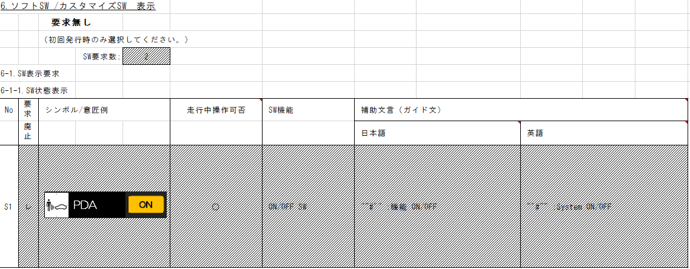
要求廃止により、TTは削除。
入力信号が6Bit以下のため、Indexを使用する
1-00-A-C0
からの差分は赤文字で記載
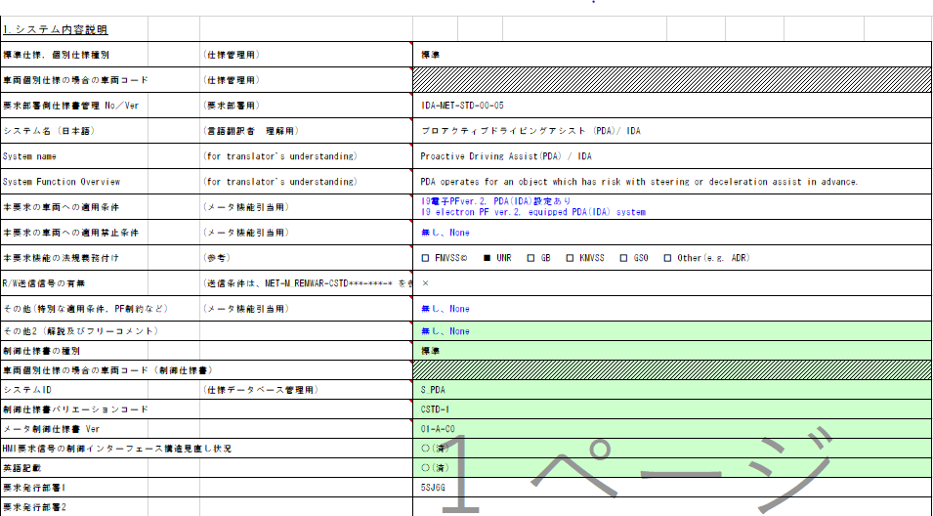
プロアクティブドライビングアシストTT点灯判定
Table Type | Index
 | 入力 |  |  |  |  |  |  |  |  |  | REQ | 振る舞い
種類 | Vehicle Operation Mode |  |  |  |  |  |  |  | CAN |  | ALERT_CH_S_PDA_TT | TT | PD | BC | RW
有効電源状態 | - | - | - | - | - | - | - | - | IG | IG | ALERT_VOM_IGN_ON
端子名称/ メッセージラベル | VOM |  |  |  |  |  |  |  | FCM1S51 | FCM1S51
RW送信信号なし（本機能の信号がRW仕様書に記載されていないことも確認済み）
信号名(データラベル) | RWT_EN | [reserved] | VCS_ON | IGN_ON | IGN_OFF_WT | IGN_OFF | BAT_WT | BAT_AO | FCM1S51_STS | IDAINDI_SIG | 判定結果
取り得る値 | 0b/ 1b | - | 0b/ 1b | 0b/ 1b | 0b/ 1b | 0b/ 1b | 0b/ 1b | 0b/ 1b | 通常(0b)/ 未受信(1b) | PDAシステム非制御中(00b)/ PDAシステム制御中(01b)/ PDAシステム異常(10b)/ 未定義(11b) | UNKNOWN/ PDAACT/ MALFUNC | 点灯(緑)/ 点灯(アンバー)/ -
IG-ON + 通常 + PDAシステム非制御中 | * | * | * | 1b | * | * | * | * | 0b | 00b | UNKNOWN | -
IG-ON + 通常 + PDAシステム制御中 | * | * | * | 1b | * | * | * | * | 0b | 01b | PDAACT | 点灯(緑)
IG-ON + 通常 + PDAシステム異常 | * | * | * | 1b | * | * | * | * | 0b | 10b | MALFUNC | 点灯(アンバー)
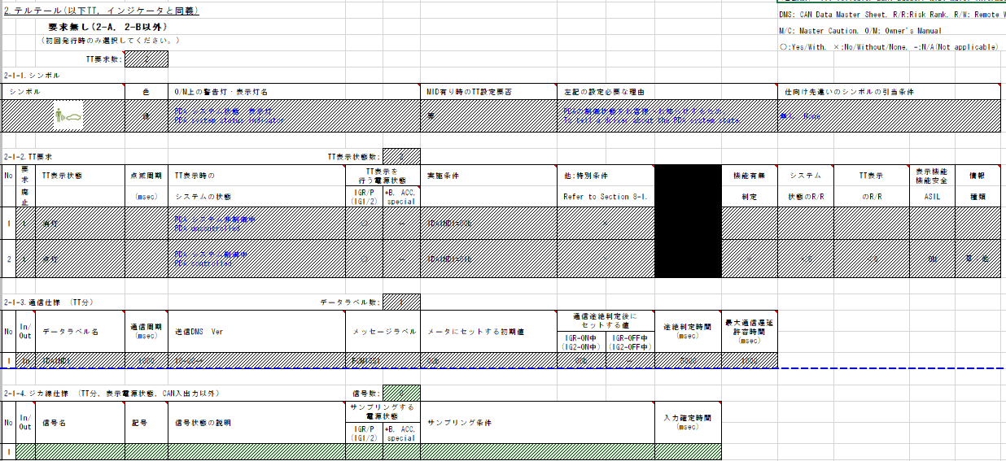
要求廃止によりTT削除
IG-ON + 通常 + 未定義(11b) | * | * | * | 1b | * | * | * | * | 0b | 11b | UNKNOWN | -
IG-ON + 未受信 + * | * | * | * | 1b | * | * | * | * | 1b | *b | UNKNOWN | -
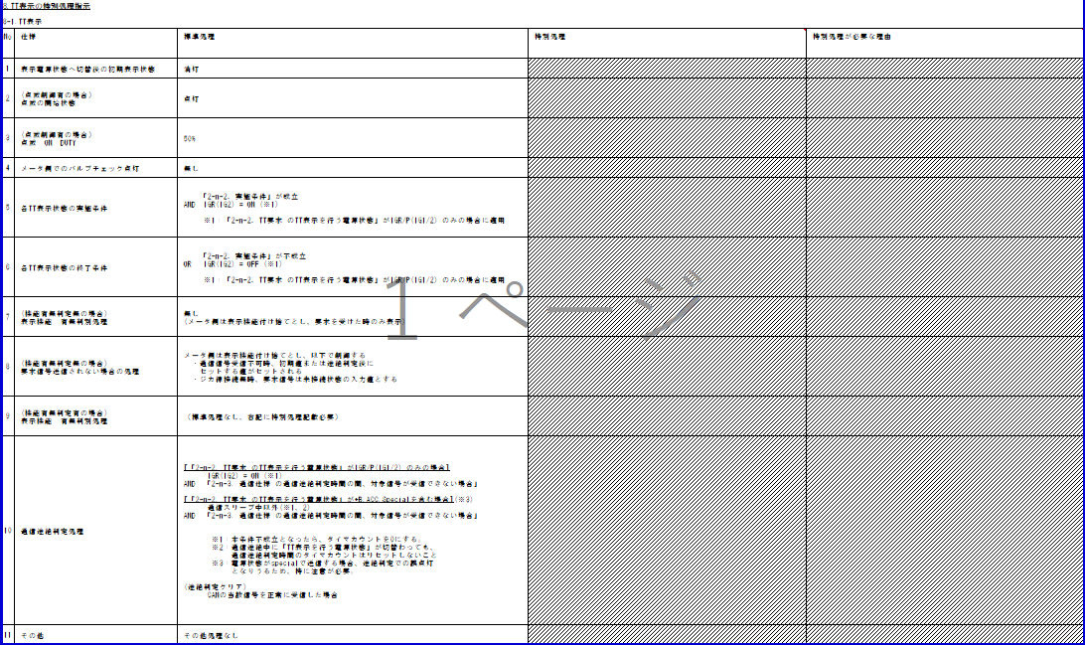
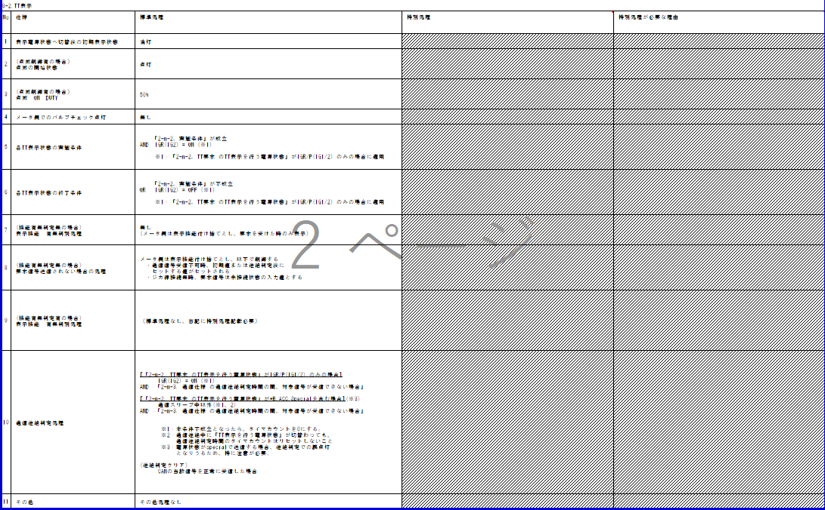
IG-OFF | * | * | * | 0b | * | * | * | * | *b | *b | UNKNOWN | -

・IGは通信状態(未受信)に含まれる
・Indexには使用しない

入力信号が6Bit以下のため、Indexを使用する

プロアクティブドライビングアシストBC吹鳴判定
Table Type | Index
 | 入力 |  |  |  |  |  |  |  |  |  | REQ | 振る舞い
種類 | Vehicle Operation Mode |  |  |  |  |  |  |  | CAN |  | ALERT_CH_S_PDA_BC | TT | PD | BC | RW
有効電源状態 | - | - | - | - | - | - | - | - | IG-ON | IG-ON | ALERT_VOM_IGN_ON
端子名称/ メッセージラベル | VOM |  |  |  |  |  |  |  | FCM1S51 | FCM1S51
ALERT_REQ_S_PDA_BC_PDACANCEL
要求廃止により、UNKNOWNに修正
信号名(データラベル) | RWT_EN | [reserved] | VCS_ON | IGN_ON | IGN_OFF_WT | IGN_OFF | BAT_WT | BAT_AO | FCM1S51_STS | IDABUZZ_SIG | 判定結果
取り得る値 | 0b/ 1b | - | 0b/ 1b | 0b/ 1b | 0b/ 1b | 0b/ 1b | 0b/ 1b | 0b/ 1b | 通常(00b)/ 未受信(01b)/ 通信途絶(10b)/ 未受信通信途絶(11b) | 正常(00b)/ 未定義(01b)/ 未定義(10b)/ 手放し注意喚起(11b) | UNKNOWN/ HANDSFREE |  |  | 断続/ -
IG-ON + 通常 + 正常(00b) | * | * | * | * | * | * | * | * | 00b | 00b | UNKNOWN |  |  | -
IG-ON + 通常 + 未定義(01b) | * | * | * | * | * | * | * | * | 00b | 01b | UNKNOWN |  |  | -
IG-ON + 通常 + 未定義(10b) | * | * | * | * | * | * | * | * | 00b | 10b | UNKNOWN |  |  | -
IG-ON + 通常 + 手放し注意喚起(11b) | * | * | * | * | * | * | * | * | 00b | 11b | HANDSFREE |  |  | 断続
IG-ON + 未受信 + * | * | * | * | * | * | * | * | * | 01b | **b | UNKNOWN |  |  | -
IG-ON + 通信途絶 + * | * | * | * | * | * | * | * | * | 10b | **b | UNKNOWN |  |  | -
IG-ON + 未受信通信途絶 + * | * | * | * | * | * | * | * | * | 11b | **b | UNKNOWN |  |  | -
IG-OFF + * + * | * | * | * | * | * | * | * | * | **b | **b | UNKNOWN |  |  | -

・IG－OFFは通信状態(未受信)に含まれる
・Indexには使用しない

入力信号が6Bit以下のため、Indexを使用する
特別条件無し
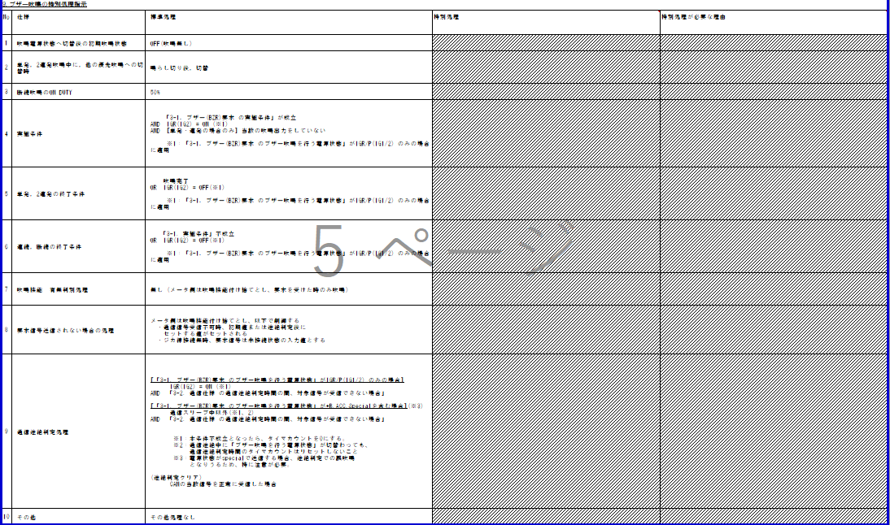
動作電源はIG
050D CV 要求廃止
プロアクティブドライビングアシストPD表示判定
Table Type | Index
 | 入力 |  |  |  |  |  |  |  |  |  | REQ | 振る舞い
種類 | Vehicle Operation Mode |  |  |  |  |  |  |  | CAN |  | ALERT_CH_S_PDA_PD | TT | PD | BC | RW
有効電源状態 | - | - | - | - | - | - | - | - | IG-ON | IG-ON | ALERT_VOM_IGN_ON
端子名称/ メッセージラベル | VOM |  |  |  |  |  |  |  | FCM1S51 | FCM1S51
信号名(データラベル) | RWT_EN | [reserved] | VCS_ON | IGN_ON | IGN_OFF_WT | IGN_OFF | BAT_WT | BAT_AO | FCM1S51_STS | IDACAN_SIG | 判定結果
取り得る値 | 0b/ 1b | - | 0b/ 1b | 0b/ 1b | 0b/ 1b | 0b/ 1b | 0b/ 1b | 0b/ 1b | 通常(00b)/ 未受信(01b)/ 通信途絶(10b)/ 未受信通信途絶(11b) | 正常(00b)/ 手放し注意喚起(10b)/ 未定義(01b,11b) | UNKNOWN/ CTRLSTERING |  | S_PDA-CSTD-1-MEF01-REQ03、REQ04/ -
IG-ON + 通常 + 正常(00b) | * | * | * | * | * | * | * | * | 00b | 00b | UNKNOWN |  | -
IG-ON + 通常 + キャンセル通知(01b) | * | * | * | * | * | * | * | * | 00b | 01b | UNKNOWN |  | -
IG-ON + 通常 + 手放し注意喚起(10b) | * | * | * | * | * | * | * | * | 00b | 10b | CTRLSTERING |  | REQ03、REQ04
IG-ON + 通常 + 未定義(11b) | * | * | * | * | * | * | * | * | 00b | 11b | UNKNOWN |  | -
初期値は非吹鳴
IG-ON + 未受信 + * | * | * | * | * | * | * | * | * | 01b | **b | UNKNOWN |  | -
IG-ON + 通信途絶 + * | * | * | * | * | * | * | * | * | 10b | **b | UNKNOWN |  | -
途絶時間5000ms。
途絶時は00bで制御する仕様。
→通信状態が通信途絶の場合は、VOM::AlertはUNKNOWN(非吹鳴)のREQを出力する。そのため、復帰時に信号が変わらず、吹鳴要求を出力した場合は、VSV側でエッジを検出できるため、吹鳴が起こり、仕様通りの動作となる。
IG-ON + 未受信通信途絶 + * | * | * | * | * | * | * | * | * | 11b | **b | UNKNOWN |  | -
IG-OFF + * + * | * | * | * | * | * | * | * | * | *b | **b | UNKNOWN |  | -

・IG－OFFは通信状態(未受信)に含まれる
・Indexには使用しない


動作電源はIG
機能有無判定無し
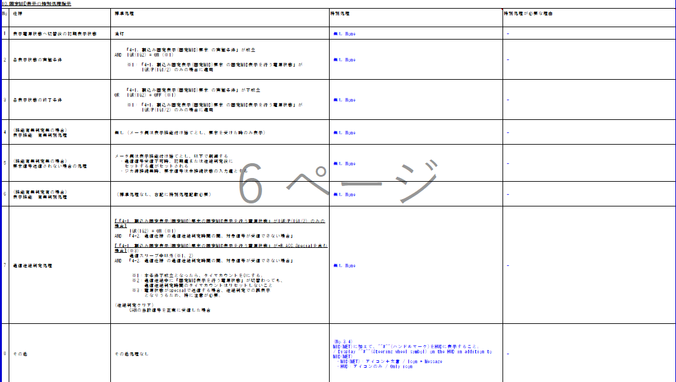

初期値は非表示
途絶時間5000ms。
通信途絶時は、表示なし

可変表示を含む制御が必要となりVSV側で行うため、Alert責務外
表示意匠はVSV側の責務のため、Alert対象外。

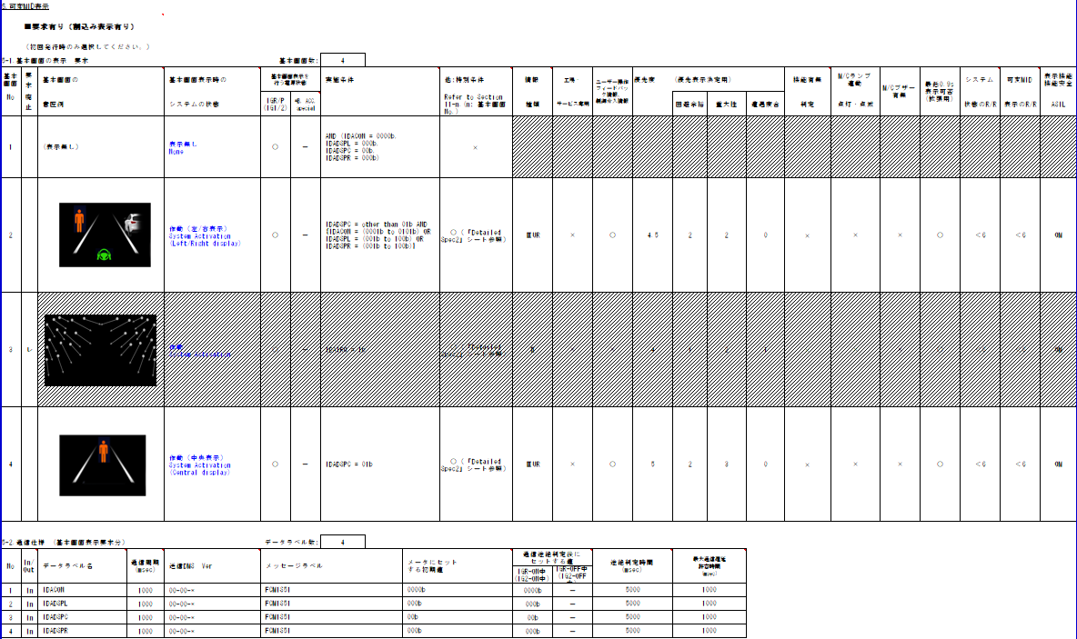

050D CV 要求無しへ変更

